13-05
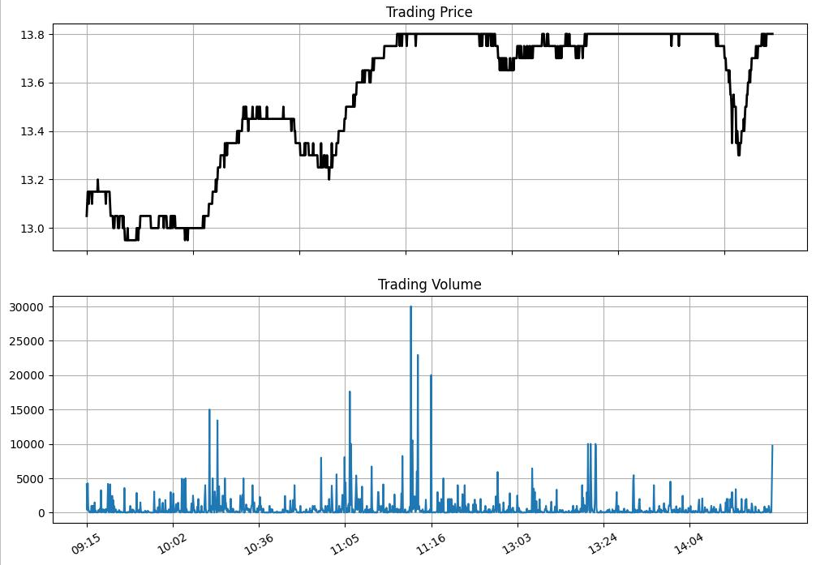
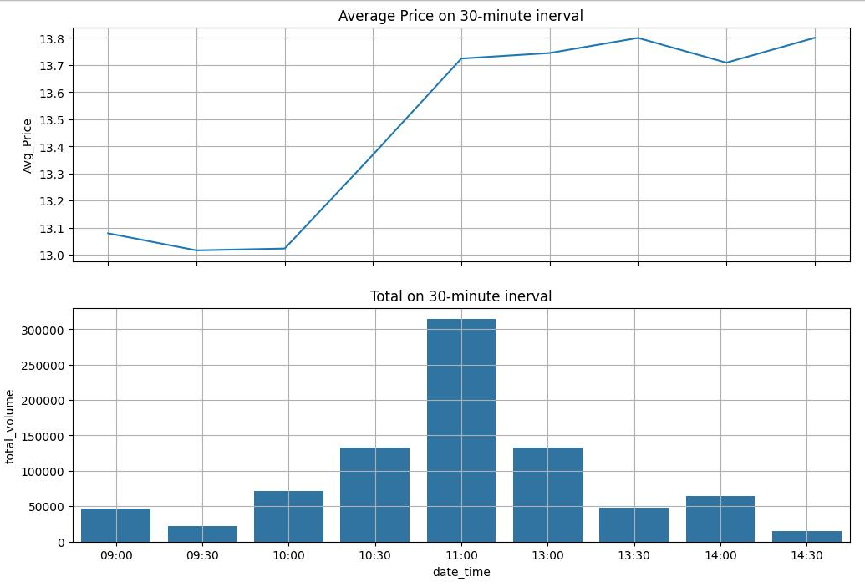
14:45:03 | 97,40 | 13.8 | 0.9
14:30:00 | 4,30 | 13.8 | 0.9
14:30:00 | 3,00 | 13.8 | 0.9
14:30:00 | 10 | 13.8 | 0.9
14:30:00 | 2,80 | 13.8 | 0.9
14:30:00 | 1,00 | 13.8 | 0.9
14:30:00 | 40 | 13.8 | 0.9
14:30:00 | 50 | 13.8 | 0.9
14:30:00 | 2,50 | 13.8 | 0.9
14:30:00 | 5,00 | 13.8 | 0.9
14:30:00 | 10 | 13.8 | 0.9
14:30:00 | 50 | 13.8 | 0.9
14:30:00 | 70 | 13.8 | 0.9
14:30:00 | 50 | 13.8 | 0.9
14:30:00 | 30 | 13.8 | 0.9
14:30:00 | 60 | 13.8 | 0.9
14:30:00 | 1,00 | 13.8 | 0.9
14:30:00 | 20 | 13.8 | 0.9
14:30:00 | 1,50 | 13.8 | 0.9
14:30:00 | 1,90 | 13.8 | 0.9
14:30:00 | 1,00 | 13.8 | 0.9
14:30:00 | 50 | 13.8 | 0.9
14:30:00 | 3,00 | 13.8 | 0.9
14:30:00 | 50 | 13.8 | 0.9
14:30:00 | 10 | 13.8 | 0.9
14:30:00 | 1,00 | 13.8 | 0.9
14:30:00 | 20 | 13.8 | 0.9
14:30:00 | 10,00 | 13.8 | 0.9
14:30:00 | 1,00 | 13.8 | 0.9
14:30:00 | 10 | 13.8 | 0.9
14:30:00 | 3,00 | 13.8 | 0.9
14:30:00 | 1,00 | 13.8 | 0.9
14:30:00 | 60 | 13.8 | 0.9
14:30:00 | 10 | 13.8 | 0.9
14:30:00 | 50 | 13.8 | 0.9
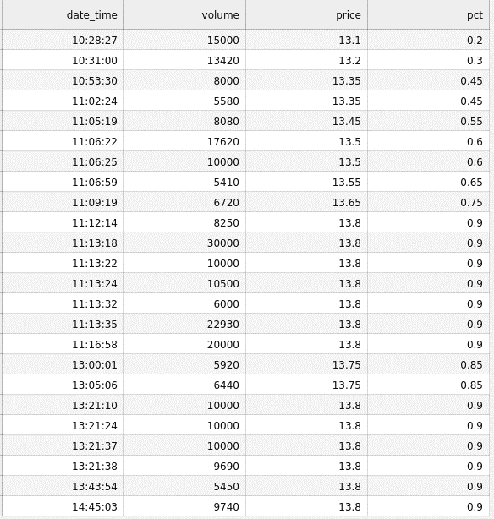
31.2% of total volume
14:30:00 | 10 | 13.8 | 0.9
14:30:00 | 30 | 13.8 | 0.9
14:30:00 | 10 | 13.8 | 0.9
14:29:54 | 50 | 13.8 | 0.9
14:29:53 | 40 | 13.8 | 0.9
14:29:51 | 10 | 13.8 | 0.9
14:29:27 | 20 | 13.8 | 0.9
14:29:21 | 3,70 | 13.8 | 0.9
14:29:21 | 4,70 | 13.8 | 0.9
14:29:18 | 5,30 | 13.8 | 0.9
14:29:18 | 50 | 13.8 | 0.9
14:29:18 | 20 | 13.8 | 0.9
14:29:18 | 10 | 13.8 | 0.9
14:29:18 | 10 | 13.8 | 0.9
14:29:18 | 3,80 | 13.8 | 0.9
14:29:16 | 1,20 | 13.8 | 0.9
14:29:16 | 20 | 13.8 | 0.9
14:29:02 | 20 | 13.8 | 0.9
14:29:02 | 30 | 13.8 | 0.9
14:29:02 | 1,90 | 13.75 | 0.85
14:28:49 | 1,00 | 13.8 | 0.9
14:28:08 | 5,70 | 13.8 | 0.9
14:27:58 | 50 | 13.75 | 0.85
14:27:48 | 1,50 | 13.75 | 0.85
14:27:38 | 20 | 13.8 | 0.9
14:27:38 | 20 | 13.8 | 0.9
14:27:38 | 60 | 13.8 | 0.9
14:27:38 | 10 | 13.75 | 0.85
14:27:37 | 4,40 | 13.8 | 0.9
14:27:37 | 4,60 | 13.8 | 0.9
14:27:34 | 3,00 | 13.75 | 0.85
14:27:13 | 30 | 13.8 | 0.9
14:26:56 | 1,00 | 13.8 | 0.9
14:26:54 | 50 | 13.8 | 0.9
14:26:37 | 20 | 13.8 | 0.9
14:26:33 | 10 | 13.75 | 0.85
14:26:23 | 10 | 13.75 | 0.85
14:26:16 | 10 | 13.75 | 0.85
14:25:56 | 1,00 | 13.75 | 0.85
14:25:50 | 1,00 | 13.75 | 0.85
14:25:41 | 10 | 13.75 | 0.85
14:25:41 | 1,00 | 13.75 | 0.85
14:25:41 | 50 | 13.75 | 0.85
14:25:41 | 2,00 | 13.75 | 0.85
14:25:41 | 80 | 13.75 | 0.85
14:25:36 | 20 | 13.75 | 0.85
14:25:36 | 10 | 13.75 | 0.85
14:25:33 | 90 | 13.7 | 0.8
14:25:33 | 10 | 13.7 | 0.8
14:25:31 | 50 | 13.7 | 0.8
14:25:23 | 50 | 13.75 | 0.85
14:25:16 | 60 | 13.75 | 0.85
14:25:12 | 1,00 | 13.7 | 0.8
14:25:12 | 1,00 | 13.7 | 0.8
14:25:12 | 3,20 | 13.7 | 0.8
14:25:12 | 1,00 | 13.7 | 0.8
14:25:12 | 10 | 13.7 | 0.8
14:25:12 | 1,00 | 13.7 | 0.8
14:25:12 | 1,80 | 13.7 | 0.8
14:25:11 | 20 | 13.7 | 0.8
14:25:10 | 20 | 13.7 | 0.8
14:25:08 | 10 | 13.7 | 0.8
14:25:07 | 1,00 | 13.7 | 0.8
14:25:06 | 10 | 13.7 | 0.8
14:25:00 | 10,00 | 13.7 | 0.8
14:24:56 | 6,60 | 13.7 | 0.8
14:24:56 | 5,90 | 13.7 | 0.8
14:24:56 | 90 | 13.65 | 0.75
14:24:53 | 10 | 13.65 | 0.75
14:24:50 | 10 | 13.65 | 0.75
14:24:46 | 60 | 13.6 | 0.7
14:24:46 | 50 | 13.6 | 0.7
14:24:42 | 20 | 13.65 | 0.75
14:24:36 | 4,50 | 13.6 | 0.7
14:24:30 | 4,30 | 13.6 | 0.7
14:24:25 | 70 | 13.6 | 0.7
14:24:25 | 30 | 13.55 | 0.65
14:24:24 | 10 | 13.55 | 0.65
14:24:19 | 50 | 13.55 | 0.65
14:24:19 | 50 | 13.55 | 0.65
14:24:16 | 1,10 | 13.5 | 0.6
14:24:16 | 1,00 | 13.5 | 0.6
14:24:16 | 17,90 | 13.5 | 0.6
14:24:10 | 8,10 | 13.5 | 0.6
14:24:05 | 11,90 | 13.5 | 0.6
14:24:05 | 20 | 13.5 | 0.6
14:24:05 | 4,50 | 13.5 | 0.6
14:24:05 | 30 | 13.45 | 0.55
14:24:05 | 10 | 13.45 | 0.55
14:24:05 | 1,60 | 13.45 | 0.55
14:23:59 | 40 | 13.45 | 0.55
14:23:59 | 50 | 13.45 | 0.55
14:23:59 | 10 | 13.45 | 0.55
14:23:54 | 30 | 13.4 | 0.5
14:23:54 | 10 | 13.4 | 0.5
14:23:54 | 10 | 13.45 | 0.55
14:23:53 | 70 | 13.45 | 0.55
14:23:53 | 1,00 | 13.45 | 0.55
14:23:43 | 50 | 13.4 | 0.5
14:23:38 | 40 | 13.4 | 0.5
14:23:37 | 20 | 13.4 | 0.5
14:23:33 | 20,00 | 13.4 | 0.5
14:23:27 | 50 | 13.35 | 0.45
14:23:23 | 50 | 13.35 | 0.45
14:23:20 | 2,40 | 13.35 | 0.45
14:23:18 | 10 | 13.3 | 0.4
14:23:16 | 10 | 13.35 | 0.45
14:23:13 | 50 | 13.3 | 0.4
14:23:11 | 1,00 | 13.35 | 0.45
14:23:11 | 1,50 | 13.35 | 0.45
14:23:11 | 3,10 | 13.35 | 0.45
14:23:08 | 10 | 13.4 | 0.5
14:23:08 | 50 | 13.4 | 0.5
14:23:06 | 1,00 | 13.4 | 0.5
14:23:06 | 2,00 | 13.4 | 0.5
14:23:05 | 40 | 13.35 | 0.45
14:22:54 | 10 | 13.5 | 0.6
14:22:54 | 1,00 | 13.5 | 0.6
14:22:54 | 32,10 | 13.5 | 0.6
14:22:54 | 1,00 | 13.5 | 0.6
14:22:53 | 60 | 13.5 | 0.6
14:22:48 | 1,00 | 13.5 | 0.6
14:22:47 | 10 | 13.5 | 0.6
14:22:45 | 10 | 13.55 | 0.65
14:22:45 | 30 | 13.55 | 0.65
14:22:41 | 6,00 | 13.5 | 0.6
14:22:40 | 50 | 13.5 | 0.6
14:22:40 | 7,70 | 13.5 | 0.6
14:22:40 | 1,00 | 13.4 | 0.5
14:22:39 | 8,60 | 13.35 | 0.45
14:22:39 | 5,00 | 13.35 | 0.45
14:22:39 | 50 | 13.35 | 0.45
14:22:39 | 1,00 | 13.35 | 0.45
14:22:39 | 5,00 | 13.4 | 0.5
14:22:39 | 3,70 | 13.4 | 0.5
14:22:39 | 30 | 13.4 | 0.5
14:22:39 | 30 | 13.4 | 0.5
14:22:39 | 10 | 13.45 | 0.55
14:22:39 | 20 | 13.45 | 0.55
14:22:39 | 30 | 13.45 | 0.55
14:22:39 | 5,00 | 13.45 | 0.55
14:22:37 | 1,00 | 13.5 | 0.6
14:22:37 | 50 | 13.5 | 0.6
14:22:37 | 10 | 13.5 | 0.6
14:22:37 | 10 | 13.5 | 0.6
14:22:37 | 10 | 13.5 | 0.6
14:22:37 | 5,00 | 13.5 | 0.6
14:22:37 | 50 | 13.5 | 0.6
14:22:30 | 10 | 13.55 | 0.65
14:22:30 | 10 | 13.55 | 0.65
14:22:30 | 50 | 13.55 | 0.65
14:22:30 | 10 | 13.55 | 0.65
14:22:30 | 10 | 13.55 | 0.65
14:22:30 | 2,60 | 13.55 | 0.65
14:22:30 | 40 | 13.55 | 0.65
14:22:30 | 5,00 | 13.55 | 0.65
14:22:26 | 20,00 | 13.55 | 0.65
14:22:22 | 10 | 13.6 | 0.7
14:22:22 | 50 | 13.6 | 0.7
14:22:19 | 20 | 13.65 | 0.75
14:22:18 | 50 | 13.6 | 0.7
14:22:18 | 30 | 13.6 | 0.7
14:22:18 | 20 | 13.6 | 0.7
14:22:18 | 20 | 13.6 | 0.7
14:22:18 | 20 | 13.6 | 0.7
14:22:18 | 50 | 13.6 | 0.7
14:22:18 | 10 | 13.6 | 0.7
14:22:13 | 30 | 13.65 | 0.75
14:22:13 | 2,20 | 13.65 | 0.75
14:22:11 | 10,00 | 13.65 | 0.75
14:22:11 | 10,00 | 13.65 | 0.75
14:22:06 | 20 | 13.65 | 0.75
14:22:02 | 20,00 | 13.65 | 0.75
14:21:55 | 7,60 | 13.65 | 0.75
14:21:55 | 10 | 13.65 | 0.75
14:21:55 | 2,00 | 13.65 | 0.75
14:21:55 | 50 | 13.65 | 0.75
14:21:55 | 10 | 13.65 | 0.75
14:21:55 | 20 | 13.65 | 0.75
14:21:42 | 40 | 13.7 | 0.8
14:21:42 | 10 | 13.7 | 0.8
14:21:42 | 1,00 | 13.7 | 0.8
14:21:42 | 2,00 | 13.7 | 0.8
14:21:42 | 50 | 13.7 | 0.8
14:21:42 | 10 | 13.7 | 0.8
14:21:42 | 10 | 13.7 | 0.8
14:21:42 | 1,00 | 13.7 | 0.8
14:21:42 | 8,90 | 13.7 | 0.8
14:21:42 | 80 | 13.7 | 0.8
14:21:38 | 30 | 13.7 | 0.8
14:21:38 | 10 | 13.7 | 0.8
14:21:38 | 10 | 13.7 | 0.8
14:21:30 | 20 | 13.7 | 0.8
14:21:30 | 20 | 13.7 | 0.8
14:21:30 | 10 | 13.7 | 0.8
14:21:28 | 20 | 13.75 | 0.85
14:21:18 | 1,00 | 13.75 | 0.85
14:21:11 | 1,00 | 13.75 | 0.85
14:21:07 | 50 | 13.75 | 0.85
14:20:49 | 20 | 13.75 | 0.85
14:20:46 | 1,00 | 13.75 | 0.85
14:20:45 | 10 | 13.75 | 0.85
14:20:45 | 3,90 | 13.75 | 0.85
14:20:45 | 20 | 13.75 | 0.85
14:20:45 | 20 | 13.75 | 0.85
14:20:45 | 70 | 13.75 | 0.85
14:20:29 | 4,30 | 13.75 | 0.85
14:20:29 | 20 | 13.75 | 0.85
14:20:29 | 10 | 13.75 | 0.85
14:20:29 | 5,00 | 13.75 | 0.85
14:20:29 | 2,00 | 13.75 | 0.85
14:20:29 | 40 | 13.75 | 0.85
14:20:22 | 4,60 | 13.75 | 0.85
14:20:22 | 1,40 | 13.75 | 0.85
14:20:21 | 1,00 | 13.75 | 0.85
14:19:56 | 10 | 13.75 | 0.85
14:19:48 | 10 | 13.75 | 0.85
14:19:29 | 1,00 | 13.8 | 0.9
14:19:27 | 20 | 13.75 | 0.85
14:19:16 | 40 | 13.75 | 0.85
14:18:42 | 5,50 | 13.75 | 0.85
14:18:32 | 30 | 13.8 | 0.9
14:18:23 | 50 | 13.8 | 0.9
14:17:59 | 3,00 | 13.8 | 0.9
14:15:49 | 1,30 | 13.8 | 0.9
14:15:49 | 20 | 13.8 | 0.9
14:15:49 | 50 | 13.8 | 0.9
14:15:49 | 20 | 13.8 | 0.9
14:15:49 | 1,90 | 13.8 | 0.9
14:15:49 | 3,00 | 13.8 | 0.9
14:15:49 | 1,50 | 13.8 | 0.9
14:15:40 | 1,00 | 13.8 | 0.9
14:15:31 | 5,00 | 13.8 | 0.9
14:14:56 | 50 | 13.8 | 0.9
14:14:54 | 20 | 13.8 | 0.9
14:14:23 | 1,80 | 13.8 | 0.9
14:14:23 | 30 | 13.8 | 0.9
14:14:23 | 1,00 | 13.8 | 0.9
14:14:23 | 10 | 13.8 | 0.9
14:14:23 | 1,90 | 13.8 | 0.9
14:14:23 | 4,00 | 13.8 | 0.9
14:14:23 | 90 | 13.8 | 0.9
14:14:08 | 3,10 | 13.8 | 0.9
14:14:01 | 10 | 13.8 | 0.9
14:13:48 | 10 | 13.8 | 0.9
14:12:53 | 80 | 13.8 | 0.9
14:12:51 | 10 | 13.8 | 0.9
14:12:49 | 50 | 13.8 | 0.9
14:12:45 | 1,80 | 13.8 | 0.9
14:12:45 | 1,20 | 13.8 | 0.9
14:12:33 | 30 | 13.8 | 0.9
14:12:33 | 4,70 | 13.8 | 0.9
14:12:17 | 2,00 | 13.8 | 0.9
14:12:10 | 3,00 | 13.8 | 0.9
14:12:00 | 30 | 13.8 | 0.9
14:12:00 | 1,70 | 13.8 | 0.9
14:11:53 | 1,60 | 13.8 | 0.9
14:11:53 | 3,50 | 13.8 | 0.9
14:11:53 | 1,00 | 13.8 | 0.9
14:11:53 | 30 | 13.8 | 0.9
14:11:53 | 1,60 | 13.8 | 0.9
14:11:15 | 90 | 13.8 | 0.9
14:11:08 | 10 | 13.8 | 0.9
14:11:00 | 50 | 13.8 | 0.9
14:10:05 | 50 | 13.8 | 0.9
14:09:40 | 80 | 13.8 | 0.9
14:09:40 | 5,60 | 13.8 | 0.9
14:09:40 | 10,00 | 13.8 | 0.9
14:09:40 | 1,00 | 13.8 | 0.9
14:09:40 | 3,40 | 13.8 | 0.9
14:09:39 | 10 | 13.8 | 0.9
14:09:38 | 50 | 13.8 | 0.9
14:09:38 | 1,00 | 13.8 | 0.9
14:09:29 | 20 | 13.8 | 0.9
14:09:19 | 20 | 13.8 | 0.9
14:09:08 | 1,40 | 13.8 | 0.9
14:08:51 | 9,00 | 13.8 | 0.9
14:08:51 | 5,00 | 13.8 | 0.9
14:08:51 | 2,00 | 13.8 | 0.9
14:08:51 | 2,00 | 13.8 | 0.9
14:08:51 | 20 | 13.8 | 0.9
14:08:51 | 1,00 | 13.8 | 0.9
14:08:36 | 5,00 | 13.8 | 0.9
14:08:36 | 4,00 | 13.8 | 0.9
14:08:36 | 2,70 | 13.8 | 0.9
14:07:27 | 50 | 13.8 | 0.9
14:07:17 | 1,80 | 13.8 | 0.9
14:07:17 | 10 | 13.8 | 0.9
14:07:17 | 10 | 13.8 | 0.9
14:07:13 | 20 | 13.8 | 0.9
14:07:13 | 20 | 13.8 | 0.9
14:07:13 | 20 | 13.8 | 0.9
14:07:09 | 10 | 13.8 | 0.9
14:07:09 | 1,90 | 13.8 | 0.9
14:07:06 | 2,00 | 13.8 | 0.9
14:06:01 | 2,10 | 13.8 | 0.9
14:06:01 | 80 | 13.8 | 0.9
14:05:59 | 10 | 13.8 | 0.9
14:05:47 | 1,00 | 13.8 | 0.9
14:05:39 | 30 | 13.8 | 0.9
14:05:20 | 70 | 13.8 | 0.9
14:05:20 | 20 | 13.8 | 0.9
14:05:20 | 1,00 | 13.8 | 0.9
14:05:20 | 90 | 13.8 | 0.9
14:05:14 | 2,00 | 13.8 | 0.9
14:05:13 | 10 | 13.8 | 0.9
14:04:28 | 1,00 | 13.8 | 0.9
14:04:25 | 20 | 13.8 | 0.9
14:04:15 | 20 | 13.8 | 0.9
14:04:15 | 2,00 | 13.8 | 0.9
14:04:15 | 1,50 | 13.8 | 0.9
14:04:15 | 6,00 | 13.8 | 0.9
14:04:09 | 3,30 | 13.8 | 0.9
14:04:06 | 2,60 | 13.8 | 0.9
14:03:53 | 1,00 | 13.8 | 0.9
14:03:43 | 3,00 | 13.8 | 0.9
14:03:43 | 3,00 | 13.8 | 0.9
14:03:43 | 1,10 | 13.8 | 0.9
14:03:42 | 20 | 13.8 | 0.9
14:03:35 | 10 | 13.8 | 0.9
14:03:34 | 10 | 13.8 | 0.9
14:03:24 | 2,00 | 13.8 | 0.9
14:03:23 | 4,50 | 13.8 | 0.9
14:03:18 | 20 | 13.8 | 0.9
14:03:14 | 1,80 | 13.8 | 0.9
14:03:07 | 30 | 13.8 | 0.9
14:03:02 | 10 | 13.8 | 0.9
14:03:02 | 20 | 13.8 | 0.9
14:03:02 | 20 | 13.8 | 0.9
14:03:02 | 20 | 13.8 | 0.9
14:03:02 | 20 | 13.8 | 0.9
14:02:30 | 5,40 | 13.8 | 0.9
14:02:22 | 5,00 | 13.8 | 0.9
14:02:22 | 1,00 | 13.8 | 0.9
14:02:22 | 4,30 | 13.8 | 0.9
14:02:22 | 14,10 | 13.8 | 0.9
14:02:22 | 20 | 13.8 | 0.9
14:02:20 | 20 | 13.8 | 0.9
14:01:57 | 60 | 13.8 | 0.9
14:01:57 | 40 | 13.8 | 0.9
14:01:56 | 1,10 | 13.8 | 0.9
14:01:50 | 1,70 | 13.8 | 0.9
14:01:42 | 50 | 13.8 | 0.9
14:01:42 | 1,00 | 13.8 | 0.9
14:01:42 | 70 | 13.8 | 0.9
14:01:42 | 4,60 | 13.8 | 0.9
14:01:39 | 50 | 13.8 | 0.9
14:01:25 | 30 | 13.75 | 0.85
14:01:17 | 3,00 | 13.8 | 0.9
14:01:17 | 1,90 | 13.8 | 0.9
14:01:15 | 10 | 13.8 | 0.9
14:01:11 | 20 | 13.8 | 0.9
14:01:10 | 2,00 | 13.8 | 0.9
14:01:03 | 9,40 | 13.8 | 0.9
14:00:59 | 40 | 13.8 | 0.9
14:00:43 | 20 | 13.8 | 0.9
14:00:43 | 20 | 13.8 | 0.9
14:00:40 | 80 | 13.8 | 0.9
14:00:36 | 2,00 | 13.8 | 0.9
14:00:36 | 1,00 | 13.8 | 0.9
14:00:36 | 30 | 13.8 | 0.9
14:00:36 | 1,70 | 13.8 | 0.9
14:00:33 | 30 | 13.8 | 0.9
14:00:33 | 50 | 13.8 | 0.9
14:00:33 | 10 | 13.8 | 0.9
14:00:33 | 10 | 13.8 | 0.9
14:00:33 | 1,00 | 13.8 | 0.9
14:00:18 | 1,00 | 13.8 | 0.9
14:00:01 | 1,00 | 13.8 | 0.9
14:00:01 | 2,80 | 13.8 | 0.9
14:00:01 | 20 | 13.8 | 0.9
13:59:46 | 10 | 13.8 | 0.9
13:59:09 | 2,00 | 13.75 | 0.85
13:58:39 | 8,80 | 13.8 | 0.9
13:58:34 | 50 | 13.8 | 0.9
13:58:34 | 10 | 13.8 | 0.9
13:58:34 | 30 | 13.8 | 0.9
13:58:34 | 60 | 13.8 | 0.9
13:58:34 | 12,00 | 13.8 | 0.9
13:58:34 | 30 | 13.8 | 0.9
13:58:34 | 90 | 13.8 | 0.9
13:58:34 | 30,50 | 13.8 | 0.9
13:58:33 | 10 | 13.8 | 0.9
13:58:33 | 13,50 | 13.8 | 0.9
13:58:28 | 10,00 | 13.8 | 0.9
13:58:22 | 1,70 | 13.8 | 0.9
13:58:22 | 5,00 | 13.8 | 0.9
13:58:22 | 3,30 | 13.8 | 0.9
13:58:15 | 1,00 | 13.8 | 0.9
13:58:14 | 20 | 13.8 | 0.9
13:58:09 | 1,00 | 13.8 | 0.9
13:58:04 | 2,00 | 13.8 | 0.9
13:57:55 | 50 | 13.8 | 0.9
13:57:52 | 4,50 | 13.8 | 0.9
13:57:50 | 6,00 | 13.8 | 0.9
13:57:35 | 1,00 | 13.8 | 0.9
13:57:34 | 50 | 13.8 | 0.9
13:57:34 | 50 | 13.8 | 0.9
13:57:34 | 9,60 | 13.8 | 0.9
13:57:34 | 50 | 13.8 | 0.9
13:57:34 | 10 | 13.8 | 0.9
13:57:34 | 20 | 13.8 | 0.9
13:57:34 | 20 | 13.8 | 0.9
13:57:34 | 20 | 13.8 | 0.9
13:57:34 | 2,00 | 13.8 | 0.9
13:57:23 | 3,00 | 13.8 | 0.9
13:57:18 | 3,50 | 13.8 | 0.9
13:57:17 | 2,00 | 13.8 | 0.9
13:57:07 | 2,00 | 13.8 | 0.9
13:57:03 | 10 | 13.8 | 0.9
13:57:01 | 5,00 | 13.8 | 0.9
13:56:59 | 30 | 13.8 | 0.9
13:56:52 | 1,00 | 13.8 | 0.9
13:56:51 | 4,90 | 13.8 | 0.9
13:56:51 | 1,00 | 13.8 | 0.9
13:56:51 | 70 | 13.8 | 0.9
13:56:51 | 2,80 | 13.8 | 0.9
13:56:51 | 10 | 13.8 | 0.9
13:56:51 | 50 | 13.8 | 0.9
13:56:39 | 1,50 | 13.8 | 0.9
13:56:39 | 50 | 13.8 | 0.9
13:56:24 | 4,30 | 13.8 | 0.9
13:56:20 | 70 | 13.8 | 0.9
13:56:20 | 1,00 | 13.8 | 0.9
13:56:20 | 30 | 13.8 | 0.9
13:56:19 | 50 | 13.8 | 0.9
13:56:13 | 20 | 13.8 | 0.9
13:56:13 | 50 | 13.8 | 0.9
13:56:13 | 30 | 13.8 | 0.9
13:56:09 | 40 | 13.8 | 0.9
13:56:08 | 40 | 13.8 | 0.9
13:55:51 | 1,00 | 13.8 | 0.9
13:55:47 | 1,00 | 13.8 | 0.9
13:55:43 | 3,90 | 13.8 | 0.9
13:55:43 | 60 | 13.8 | 0.9
13:55:43 | 20 | 13.8 | 0.9
13:55:43 | 1,00 | 13.8 | 0.9
13:55:43 | 40 | 13.8 | 0.9
13:55:43 | 70 | 13.8 | 0.9
13:55:43 | 50 | 13.8 | 0.9
13:55:43 | 90 | 13.8 | 0.9
13:55:43 | 1,40 | 13.8 | 0.9
13:55:43 | 3,00 | 13.8 | 0.9
13:55:43 | 1,50 | 13.8 | 0.9
13:55:43 | 20 | 13.8 | 0.9
13:55:43 | 10 | 13.8 | 0.9
13:55:43 | 50 | 13.8 | 0.9
13:55:43 | 1,00 | 13.8 | 0.9
13:55:43 | 1,00 | 13.8 | 0.9
13:55:43 | 2,00 | 13.8 | 0.9
13:55:43 | 5,00 | 13.8 | 0.9
13:55:43 | 1,00 | 13.8 | 0.9
13:55:43 | 2,00 | 13.8 | 0.9
13:55:43 | 30 | 13.8 | 0.9
13:55:43 | 50 | 13.8 | 0.9
13:55:43 | 1,50 | 13.8 | 0.9
13:55:43 | 90 | 13.8 | 0.9
13:55:43 | 10 | 13.8 | 0.9
13:55:43 | 2,00 | 13.8 | 0.9
13:55:43 | 70 | 13.8 | 0.9
13:55:43 | 20 | 13.8 | 0.9
13:55:43 | 5,00 | 13.8 | 0.9
13:55:43 | 1,90 | 13.8 | 0.9
13:55:39 | 1,00 | 13.8 | 0.9
13:55:28 | 60 | 13.8 | 0.9
13:55:09 | 50 | 13.8 | 0.9
13:55:05 | 80 | 13.8 | 0.9
13:55:05 | 1,00 | 13.8 | 0.9
13:55:05 | 20 | 13.8 | 0.9
13:54:56 | 2,60 | 13.8 | 0.9
13:54:37 | 10 | 13.8 | 0.9
13:54:19 | 10 | 13.8 | 0.9
13:54:18 | 5,00 | 13.8 | 0.9
13:54:18 | 80 | 13.8 | 0.9
13:54:18 | 1,20 | 13.8 | 0.9
13:53:59 | 20 | 13.8 | 0.9
13:53:49 | 20 | 13.8 | 0.9
13:53:06 | 20 | 13.8 | 0.9
13:52:49 | 1,10 | 13.8 | 0.9
13:52:49 | 30 | 13.8 | 0.9
13:52:49 | 60 | 13.8 | 0.9
13:52:41 | 1,00 | 13.8 | 0.9
13:52:11 | 3,00 | 13.8 | 0.9
13:51:59 | 20 | 13.8 | 0.9
13:51:53 | 10 | 13.8 | 0.9
13:51:36 | 2,00 | 13.8 | 0.9
13:51:35 | 1,00 | 13.8 | 0.9
13:51:14 | 30 | 13.8 | 0.9
13:51:03 | 1,00 | 13.8 | 0.9
13:50:46 | 80 | 13.8 | 0.9
13:50:46 | 20 | 13.8 | 0.9
13:50:42 | 80 | 13.8 | 0.9
13:50:42 | 20 | 13.8 | 0.9
13:50:30 | 80 | 13.8 | 0.9
13:50:30 | 80 | 13.8 | 0.9
13:50:30 | 1,40 | 13.8 | 0.9
13:50:29 | 2,00 | 13.8 | 0.9
13:50:06 | 4,00 | 13.8 | 0.9
13:49:59 | 50 | 13.8 | 0.9
13:49:44 | 12,10 | 13.8 | 0.9
13:49:44 | 60 | 13.8 | 0.9
13:49:44 | 1,00 | 13.8 | 0.9
13:49:44 | 6,30 | 13.8 | 0.9
13:48:29 | 3,70 | 13.8 | 0.9
13:48:29 | 7,00 | 13.8 | 0.9
13:48:29 | 4,30 | 13.8 | 0.9
13:47:23 | 1,00 | 13.8 | 0.9
13:46:35 | 10 | 13.8 | 0.9
13:46:29 | 4,00 | 13.8 | 0.9
13:46:25 | 1,40 | 13.8 | 0.9
13:45:36 | 50 | 13.8 | 0.9
13:45:31 | 1,10 | 13.8 | 0.9
13:44:56 | 5,00 | 13.8 | 0.9
13:44:34 | 10 | 13.8 | 0.9
13:44:02 | 20 | 13.8 | 0.9
13:43:54 | 32,30 | 13.8 | 0.9
13:43:54 | 20,00 | 13.8 | 0.9
13:43:54 | 20 | 13.8 | 0.9
13:43:54 | 90 | 13.8 | 0.9
13:43:54 | 90 | 13.8 | 0.9
13:43:54 | 10 | 13.8 | 0.9
13:43:54 | 10 | 13.8 | 0.9
13:43:53 | 31,00 | 13.8 | 0.9
13:43:53 | 14,50 | 13.8 | 0.9
13:43:53 | 1,00 | 13.8 | 0.9
13:43:18 | 10 | 13.8 | 0.9
13:43:06 | 10 | 13.8 | 0.9
13:42:51 | 30 | 13.8 | 0.9
13:42:38 | 10 | 13.8 | 0.9
13:41:35 | 80 | 13.8 | 0.9
13:40:57 | 20 | 13.8 | 0.9
13:40:53 | 1,00 | 13.8 | 0.9
13:40:44 | 1,00 | 13.8 | 0.9
13:39:59 | 50 | 13.8 | 0.9
13:39:52 | 40 | 13.8 | 0.9
13:39:52 | 1,90 | 13.8 | 0.9
13:39:22 | 3,10 | 13.8 | 0.9
13:39:22 | 10 | 13.8 | 0.9
13:39:22 | 30 | 13.8 | 0.9
13:39:22 | 50 | 13.8 | 0.9
13:37:33 | 10 | 13.8 | 0.9
13:36:44 | 2,00 | 13.8 | 0.9
13:36:33 | 90 | 13.8 | 0.9
13:36:12 | 20 | 13.8 | 0.9
13:35:58 | 10 | 13.8 | 0.9
13:35:45 | 6,00 | 13.8 | 0.9
13:35:28 | 2,00 | 13.8 | 0.9
13:35:16 | 10 | 13.8 | 0.9
13:35:11 | 2,00 | 13.8 | 0.9
13:35:09 | 10 | 13.8 | 0.9
13:35:03 | 1,00 | 13.8 | 0.9
13:34:41 | 2,00 | 13.8 | 0.9
13:34:33 | 30 | 13.8 | 0.9
13:34:32 | 2,00 | 13.8 | 0.9
13:34:03 | 20 | 13.8 | 0.9
13:33:58 | 50 | 13.8 | 0.9
13:33:57 | 10,00 | 13.8 | 0.9
13:33:20 | 20 | 13.8 | 0.9
13:32:52 | 10 | 13.8 | 0.9
13:32:48 | 30,00 | 13.8 | 0.9
13:32:44 | 11,00 | 13.8 | 0.9
13:32:42 | 2,80 | 13.8 | 0.9
13:32:21 | 10 | 13.8 | 0.9
13:31:54 | 10 | 13.8 | 0.9
13:31:39 | 3,00 | 13.8 | 0.9
13:31:31 | 10 | 13.8 | 0.9
13:31:31 | 90 | 13.8 | 0.9
13:31:29 | 10 | 13.8 | 0.9
13:30:44 | 5,00 | 13.8 | 0.9
13:30:42 | 30 | 13.8 | 0.9
13:30:33 | 50 | 13.8 | 0.9
13:29:37 | 30 | 13.8 | 0.9
13:29:26 | 10 | 13.8 | 0.9
13:28:28 | 1,80 | 13.8 | 0.9
13:28:10 | 5,00 | 13.8 | 0.9
13:27:48 | 20 | 13.8 | 0.9
13:27:48 | 1,60 | 13.8 | 0.9
13:26:44 | 50 | 13.8 | 0.9
13:25:51 | 4,00 | 13.8 | 0.9
13:25:40 | 3,10 | 13.8 | 0.9
13:25:21 | 40 | 13.8 | 0.9
13:25:05 | 1,50 | 13.8 | 0.9
13:25:01 | 70 | 13.8 | 0.9
13:24:57 | 10 | 13.8 | 0.9
13:24:45 | 90 | 13.8 | 0.9
13:24:36 | 20 | 13.8 | 0.9
13:24:13 | 10 | 13.8 | 0.9
13:24:02 | 1,00 | 13.8 | 0.9
13:23:20 | 60 | 13.8 | 0.9
13:23:17 | 1,00 | 13.8 | 0.9
13:23:10 | 10 | 13.8 | 0.9
13:22:43 | 3,00 | 13.8 | 0.9
13:22:42 | 20 | 13.8 | 0.9
13:22:25 | 20 | 13.8 | 0.9
13:22:17 | 30 | 13.8 | 0.9
13:22:17 | 30 | 13.8 | 0.9
13:22:17 | 20 | 13.8 | 0.9
13:22:11 | 10 | 13.8 | 0.9
13:22:05 | 20 | 13.8 | 0.9
13:22:04 | 20 | 13.8 | 0.9
13:21:49 | 1,00 | 13.8 | 0.9
13:21:39 | 50 | 13.8 | 0.9
13:21:39 | 50 | 13.8 | 0.9
13:21:39 | 2,00 | 13.8 | 0.9
13:21:39 | 20 | 13.8 | 0.9
13:21:39 | 50 | 13.8 | 0.9
13:21:39 | 1,00 | 13.8 | 0.9
13:21:39 | 2,20 | 13.8 | 0.9
13:21:38 | 1,40 | 13.8 | 0.9
13:21:38 | 20 | 13.8 | 0.9
13:21:38 | 10 | 13.8 | 0.9
13:21:38 | 10 | 13.8 | 0.9
13:21:38 | 10 | 13.8 | 0.9
13:21:38 | 9,90 | 13.8 | 0.9
13:21:38 | 10 | 13.8 | 0.9
13:21:38 | 2,00 | 13.8 | 0.9
13:21:38 | 1,00 | 13.8 | 0.9
13:21:38 | 1,00 | 13.8 | 0.9
13:21:38 | 1,00 | 13.8 | 0.9
13:21:38 | 70 | 13.8 | 0.9
13:21:38 | 20 | 13.8 | 0.9
13:21:38 | 1,00 | 13.8 | 0.9
13:21:38 | 30 | 13.8 | 0.9
13:21:38 | 2,00 | 13.8 | 0.9
13:21:38 | 30 | 13.8 | 0.9
13:21:38 | 30 | 13.8 | 0.9
13:21:38 | 5,00 | 13.8 | 0.9
13:21:38 | 1,60 | 13.8 | 0.9
13:21:38 | 10 | 13.8 | 0.9
13:21:38 | 60 | 13.8 | 0.9
13:21:38 | 10 | 13.8 | 0.9
13:21:38 | 50 | 13.8 | 0.9
13:21:38 | 10 | 13.8 | 0.9
13:21:38 | 50 | 13.8 | 0.9
13:21:38 | 1,00 | 13.8 | 0.9
13:21:38 | 20 | 13.8 | 0.9
13:21:38 | 10 | 13.8 | 0.9
13:21:38 | 1,00 | 13.8 | 0.9
13:21:38 | 1,00 | 13.8 | 0.9
13:21:38 | 50 | 13.8 | 0.9
13:21:38 | 10 | 13.8 | 0.9
13:21:38 | 90 | 13.8 | 0.9
13:21:38 | 20 | 13.8 | 0.9
13:21:38 | 20 | 13.8 | 0.9
13:21:38 | 50 | 13.8 | 0.9
13:21:38 | 40 | 13.8 | 0.9
13:21:38 | 10 | 13.8 | 0.9
13:21:38 | 10 | 13.8 | 0.9
13:21:38 | 20 | 13.8 | 0.9
13:21:38 | 10 | 13.8 | 0.9
13:21:38 | 40 | 13.8 | 0.9
13:21:38 | 4,00 | 13.8 | 0.9
13:21:38 | 50 | 13.8 | 0.9
13:21:38 | 10 | 13.8 | 0.9
13:21:38 | 2,00 | 13.8 | 0.9
13:21:38 | 4,00 | 13.8 | 0.9
13:21:38 | 5,90 | 13.8 | 0.9
13:21:38 | 2,00 | 13.8 | 0.9
13:21:38 | 40,00 | 13.8 | 0.9
13:21:38 | 1,00 | 13.8 | 0.9
13:21:38 | 20 | 13.8 | 0.9
13:21:37 | 4,80 | 13.8 | 0.9
13:21:37 | 3,00 | 13.8 | 0.9
13:21:37 | 50 | 13.8 | 0.9
13:21:37 | 50 | 13.8 | 0.9
13:21:37 | 40 | 13.8 | 0.9
13:21:37 | 1,00 | 13.8 | 0.9
13:21:37 | 10 | 13.8 | 0.9
13:21:37 | 60 | 13.8 | 0.9
13:21:37 | 10 | 13.8 | 0.9
13:21:37 | 1,00 | 13.8 | 0.9
13:21:37 | 7,50 | 13.8 | 0.9
13:21:37 | 20 | 13.8 | 0.9
13:21:37 | 10 | 13.8 | 0.9
13:21:37 | 20 | 13.8 | 0.9
13:21:37 | 20 | 13.8 | 0.9
13:21:37 | 1,50 | 13.8 | 0.9
13:21:37 | 1,00 | 13.8 | 0.9
13:21:37 | 5,00 | 13.8 | 0.9
13:21:37 | 20 | 13.8 | 0.9
13:21:37 | 50 | 13.8 | 0.9
13:21:37 | 20 | 13.8 | 0.9
13:21:37 | 12,00 | 13.8 | 0.9
13:21:37 | 90 | 13.8 | 0.9
13:21:37 | 2,70 | 13.8 | 0.9
13:21:37 | 10 | 13.8 | 0.9
13:21:37 | 10 | 13.8 | 0.9
13:21:37 | 1,00 | 13.8 | 0.9
13:21:37 | 13,00 | 13.8 | 0.9
13:21:37 | 2,50 | 13.8 | 0.9
13:21:37 | 80 | 13.8 | 0.9
13:21:37 | 20 | 13.8 | 0.9
13:21:37 | 6,00 | 13.8 | 0.9
13:21:37 | 60 | 13.8 | 0.9
13:21:37 | 20 | 13.8 | 0.9
13:21:37 | 8,00 | 13.8 | 0.9
13:21:37 | 30 | 13.8 | 0.9
13:21:37 | 1,00 | 13.8 | 0.9
13:21:37 | 3,00 | 13.8 | 0.9
13:21:37 | 10 | 13.8 | 0.9
13:21:37 | 30 | 13.8 | 0.9
13:21:37 | 3,00 | 13.8 | 0.9
13:21:37 | 1,00 | 13.8 | 0.9
13:21:37 | 10,00 | 13.8 | 0.9
13:21:37 | 10 | 13.8 | 0.9
13:21:37 | 4,50 | 13.8 | 0.9
13:21:35 | 5,50 | 13.8 | 0.9
13:21:35 | 8,00 | 13.8 | 0.9
13:21:35 | 3,00 | 13.8 | 0.9
13:21:35 | 10 | 13.8 | 0.9
13:21:35 | 10 | 13.8 | 0.9
13:21:35 | 20 | 13.8 | 0.9
13:21:35 | 10 | 13.8 | 0.9
13:21:35 | 1,00 | 13.8 | 0.9
13:21:35 | 1,20 | 13.8 | 0.9
13:21:35 | 40 | 13.8 | 0.9
13:21:35 | 30 | 13.8 | 0.9
13:21:35 | 10 | 13.8 | 0.9
13:21:34 | 10 | 13.8 | 0.9
13:21:33 | 50 | 13.8 | 0.9
13:21:31 | 1,00 | 13.8 | 0.9
13:21:29 | 30 | 13.8 | 0.9
13:21:29 | 20 | 13.8 | 0.9
13:21:29 | 30 | 13.8 | 0.9
13:21:29 | 20 | 13.8 | 0.9
13:21:29 | 30 | 13.8 | 0.9
13:21:29 | 1,00 | 13.8 | 0.9
13:21:29 | 10 | 13.8 | 0.9
13:21:28 | 10 | 13.8 | 0.9
13:21:28 | 1,50 | 13.8 | 0.9
13:21:28 | 10 | 13.8 | 0.9
13:21:28 | 30 | 13.8 | 0.9
13:21:28 | 20 | 13.8 | 0.9
13:21:28 | 10 | 13.8 | 0.9
13:21:28 | 50 | 13.8 | 0.9
13:21:28 | 2,50 | 13.8 | 0.9
13:21:28 | 40 | 13.8 | 0.9
13:21:27 | 50 | 13.8 | 0.9
13:21:27 | 20 | 13.8 | 0.9
13:21:27 | 10 | 13.8 | 0.9
13:21:27 | 30 | 13.8 | 0.9
13:21:27 | 1,50 | 13.8 | 0.9
13:21:25 | 6,40 | 13.8 | 0.9
13:21:25 | 40 | 13.8 | 0.9
13:21:25 | 1,00 | 13.8 | 0.9
13:21:25 | 30 | 13.8 | 0.9
13:21:25 | 10 | 13.8 | 0.9
13:21:25 | 3,60 | 13.8 | 0.9
13:21:25 | 1,30 | 13.8 | 0.9
13:21:25 | 2,00 | 13.8 | 0.9
13:21:25 | 50 | 13.8 | 0.9
13:21:25 | 1,00 | 13.8 | 0.9
13:21:25 | 1,00 | 13.8 | 0.9
13:21:25 | 1,00 | 13.8 | 0.9
13:21:25 | 14,30 | 13.8 | 0.9
13:21:25 | 20 | 13.8 | 0.9
13:21:25 | 50 | 13.8 | 0.9
13:21:25 | 10 | 13.8 | 0.9
13:21:25 | 10 | 13.8 | 0.9
13:21:25 | 2,00 | 13.8 | 0.9
13:21:25 | 10 | 13.8 | 0.9
13:21:25 | 10 | 13.8 | 0.9
13:21:25 | 10 | 13.8 | 0.9
13:21:25 | 20 | 13.8 | 0.9
13:21:25 | 40 | 13.8 | 0.9
13:21:25 | 5,00 | 13.8 | 0.9
13:21:25 | 20 | 13.8 | 0.9
13:21:25 | 10 | 13.8 | 0.9
13:21:25 | 90 | 13.8 | 0.9
13:21:24 | 10 | 13.8 | 0.9
13:21:24 | 1,00 | 13.8 | 0.9
13:21:24 | 1,00 | 13.8 | 0.9
13:21:24 | 1,00 | 13.8 | 0.9
13:21:24 | 10 | 13.8 | 0.9
13:21:24 | 20 | 13.8 | 0.9
13:21:24 | 10 | 13.8 | 0.9
13:21:24 | 20 | 13.8 | 0.9
13:21:24 | 4,00 | 13.8 | 0.9
13:21:24 | 10 | 13.8 | 0.9
13:21:24 | 10 | 13.8 | 0.9
13:21:24 | 50 | 13.8 | 0.9
13:21:24 | 70 | 13.8 | 0.9
13:21:24 | 1,50 | 13.8 | 0.9
13:21:24 | 1,00 | 13.8 | 0.9
13:21:24 | 2,00 | 13.8 | 0.9
13:21:24 | 10 | 13.8 | 0.9
13:21:24 | 8,00 | 13.8 | 0.9
13:21:24 | 10 | 13.8 | 0.9
13:21:24 | 2,00 | 13.8 | 0.9
13:21:24 | 1,00 | 13.8 | 0.9
13:21:24 | 10 | 13.8 | 0.9
13:21:24 | 2,30 | 13.8 | 0.9
13:21:24 | 10 | 13.8 | 0.9
13:21:24 | 20 | 13.8 | 0.9
13:21:24 | 5,00 | 13.8 | 0.9
13:21:24 | 2,00 | 13.8 | 0.9
13:21:24 | 5,00 | 13.8 | 0.9
13:21:24 | 1,00 | 13.8 | 0.9
13:21:24 | 1,00 | 13.8 | 0.9
13:21:24 | 4,00 | 13.8 | 0.9
13:21:24 | 4,00 | 13.8 | 0.9
13:21:24 | 3,90 | 13.8 | 0.9
13:21:24 | 20 | 13.8 | 0.9
13:21:24 | 90 | 13.8 | 0.9
13:21:24 | 1,00 | 13.8 | 0.9
13:21:24 | 1,00 | 13.8 | 0.9
13:21:24 | 3,90 | 13.8 | 0.9
13:21:24 | 1,10 | 13.8 | 0.9
13:21:24 | 10 | 13.8 | 0.9
13:21:24 | 6,30 | 13.8 | 0.9
13:21:24 | 1,00 | 13.8 | 0.9
13:21:24 | 1,00 | 13.8 | 0.9
13:21:24 | 1,00 | 13.8 | 0.9
13:21:24 | 2,00 | 13.8 | 0.9
13:21:24 | 20 | 13.8 | 0.9
13:21:24 | 40 | 13.8 | 0.9
13:21:24 | 50 | 13.8 | 0.9
13:21:24 | 10,00 | 13.8 | 0.9
13:21:24 | 20 | 13.8 | 0.9
13:21:24 | 20 | 13.8 | 0.9
13:21:24 | 5,00 | 13.8 | 0.9
13:21:24 | 30 | 13.8 | 0.9
13:21:24 | 50 | 13.8 | 0.9
13:21:24 | 1,50 | 13.8 | 0.9
13:21:24 | 50 | 13.8 | 0.9
13:21:24 | 3,00 | 13.8 | 0.9
13:21:24 | 1,00 | 13.8 | 0.9
13:21:24 | 50 | 13.8 | 0.9
13:21:24 | 10 | 13.8 | 0.9
13:21:24 | 10 | 13.8 | 0.9
13:21:24 | 1,00 | 13.8 | 0.9
13:21:24 | 1,00 | 13.8 | 0.9
13:21:24 | 70 | 13.8 | 0.9
13:21:24 | 40 | 13.8 | 0.9
13:21:23 | 20 | 13.8 | 0.9
13:21:22 | 10 | 13.8 | 0.9
13:21:22 | 1,00 | 13.8 | 0.9
13:21:22 | 30 | 13.8 | 0.9
13:21:22 | 50 | 13.8 | 0.9
13:21:22 | 1,80 | 13.8 | 0.9
13:21:19 | 20 | 13.8 | 0.9
13:21:19 | 1,00 | 13.8 | 0.9
13:21:19 | 3,00 | 13.8 | 0.9
13:21:19 | 50 | 13.8 | 0.9
13:21:19 | 30 | 13.8 | 0.9
13:21:19 | 50 | 13.8 | 0.9
13:21:19 | 20 | 13.8 | 0.9
13:21:19 | 20 | 13.8 | 0.9
13:21:19 | 2,50 | 13.8 | 0.9
13:21:19 | 5,00 | 13.8 | 0.9
13:21:19 | 90 | 13.8 | 0.9
13:21:19 | 1,00 | 13.8 | 0.9
13:21:19 | 1,00 | 13.8 | 0.9
13:21:19 | 50 | 13.8 | 0.9
13:21:19 | 1,20 | 13.8 | 0.9
13:21:14 | 20,00 | 13.8 | 0.9
13:21:10 | 8,80 | 13.8 | 0.9
13:21:10 | 91,20 | 13.8 | 0.9
13:20:59 | 1,90 | 13.8 | 0.9
13:20:43 | 6,90 | 13.8 | 0.9
13:20:43 | 1,00 | 13.8 | 0.9
13:20:43 | 2,00 | 13.8 | 0.9
13:20:43 | 50 | 13.8 | 0.9
13:20:43 | 10 | 13.8 | 0.9
13:20:43 | 50 | 13.8 | 0.9
13:20:43 | 70 | 13.8 | 0.9
13:20:43 | 10 | 13.8 | 0.9
13:20:43 | 30 | 13.8 | 0.9
13:20:43 | 11,00 | 13.8 | 0.9
13:20:43 | 6,90 | 13.8 | 0.9
13:20:40 | 1,00 | 13.75 | 0.85
13:20:37 | 20 | 13.75 | 0.85
13:20:29 | 2,10 | 13.8 | 0.9
13:20:14 | 11,00 | 13.8 | 0.9
13:20:09 | 2,00 | 13.75 | 0.85
13:19:29 | 5,20 | 13.75 | 0.85
13:19:21 | 2,00 | 13.75 | 0.85
13:19:21 | 1,10 | 13.75 | 0.85
13:19:21 | 10 | 13.75 | 0.85
13:19:21 | 50 | 13.75 | 0.85
13:19:21 | 20 | 13.75 | 0.85
13:19:21 | 30 | 13.75 | 0.85
13:19:21 | 1,30 | 13.75 | 0.85
13:19:21 | 10,00 | 13.75 | 0.85
13:19:21 | 50 | 13.75 | 0.85
13:19:21 | 20 | 13.75 | 0.85
13:19:21 | 10 | 13.75 | 0.85
13:19:21 | 1,00 | 13.75 | 0.85
13:19:21 | 3,00 | 13.75 | 0.85
13:19:21 | 1,30 | 13.75 | 0.85
13:19:16 | 1,00 | 13.7 | 0.8
13:19:13 | 70 | 13.75 | 0.85
13:19:13 | 7,90 | 13.75 | 0.85
13:19:13 | 1,00 | 13.75 | 0.85
13:19:13 | 10 | 13.75 | 0.85
13:19:13 | 2,50 | 13.75 | 0.85
13:19:13 | 1,00 | 13.75 | 0.85
13:19:13 | 10 | 13.75 | 0.85
13:19:13 | 10 | 13.75 | 0.85
13:19:13 | 60 | 13.75 | 0.85
13:19:13 | 50 | 13.75 | 0.85
13:19:13 | 1,00 | 13.75 | 0.85
13:19:13 | 50 | 13.75 | 0.85
13:19:13 | 24,00 | 13.75 | 0.85
13:18:55 | 2,00 | 13.75 | 0.85
13:18:40 | 1,80 | 13.75 | 0.85
13:18:14 | 2,20 | 13.75 | 0.85
13:18:14 | 20 | 13.75 | 0.85
13:18:14 | 3,70 | 13.75 | 0.85
13:17:48 | 50 | 13.75 | 0.85
13:17:42 | 70 | 13.75 | 0.85
13:17:42 | 30 | 13.75 | 0.85
13:17:39 | 10 | 13.7 | 0.8
13:17:37 | 1,00 | 13.75 | 0.85
13:17:34 | 3,00 | 13.7 | 0.8
13:17:27 | 50 | 13.75 | 0.85
13:17:19 | 20 | 13.7 | 0.8
13:17:19 | 20 | 13.7 | 0.8
13:17:19 | 2,00 | 13.7 | 0.8
13:17:19 | 7,60 | 13.7 | 0.8
13:17:07 | 30 | 13.7 | 0.8
13:16:41 | 2,10 | 13.7 | 0.8
13:16:41 | 2,90 | 13.7 | 0.8
13:16:03 | 1,10 | 13.75 | 0.85
13:16:03 | 50 | 13.75 | 0.85
13:16:03 | 1,60 | 13.75 | 0.85
13:15:58 | 20 | 13.75 | 0.85
13:15:55 | 20 | 13.75 | 0.85
13:15:45 | 40 | 13.75 | 0.85
13:15:45 | 60 | 13.75 | 0.85
13:15:44 | 50 | 13.75 | 0.85
13:15:44 | 10 | 13.75 | 0.85
13:15:44 | 1,40 | 13.75 | 0.85
13:15:44 | 4,00 | 13.75 | 0.85
13:15:44 | 4,20 | 13.75 | 0.85
13:15:39 | 10 | 13.75 | 0.85
13:15:32 | 3,00 | 13.75 | 0.85
13:15:29 | 20 | 13.75 | 0.85
13:15:08 | 1,00 | 13.75 | 0.85
13:14:42 | 50 | 13.75 | 0.85
13:14:28 | 40 | 13.75 | 0.85
13:14:15 | 30 | 13.8 | 0.9
13:14:06 | 2,60 | 13.75 | 0.85
13:14:06 | 40 | 13.75 | 0.85
13:14:01 | 20 | 13.75 | 0.85
13:13:57 | 1,00 | 13.75 | 0.85
13:13:51 | 1,00 | 13.8 | 0.9
13:13:48 | 1,00 | 13.75 | 0.85
13:13:47 | 30 | 13.8 | 0.9
13:13:38 | 1,80 | 13.8 | 0.9
13:13:17 | 10 | 13.75 | 0.85
13:13:11 | 50 | 13.75 | 0.85
13:13:06 | 50 | 13.75 | 0.85
13:12:58 | 10 | 13.75 | 0.85
13:12:54 | 40 | 13.75 | 0.85
13:12:54 | 1,00 | 13.75 | 0.85
13:12:54 | 20 | 13.75 | 0.85
13:12:54 | 40 | 13.75 | 0.85
13:12:47 | 60 | 13.75 | 0.85
13:12:47 | 20 | 13.75 | 0.85
13:12:47 | 2,00 | 13.75 | 0.85
13:12:47 | 30 | 13.75 | 0.85
13:12:47 | 40 | 13.75 | 0.85
13:12:47 | 20 | 13.75 | 0.85
13:12:47 | 40 | 13.75 | 0.85
13:12:31 | 10 | 13.75 | 0.85
13:12:31 | 40 | 13.75 | 0.85
13:12:27 | 2,00 | 13.7 | 0.8
13:12:16 | 60 | 13.75 | 0.85
13:12:16 | 60 | 13.75 | 0.85
13:12:16 | 1,00 | 13.75 | 0.85
13:12:16 | 1,00 | 13.75 | 0.85
13:12:16 | 30 | 13.75 | 0.85
13:11:47 | 1,00 | 13.7 | 0.8
13:11:44 | 4,30 | 13.75 | 0.85
13:11:42 | 1,00 | 13.7 | 0.8
13:11:21 | 40 | 13.7 | 0.8
13:11:09 | 1,00 | 13.7 | 0.8
13:11:04 | 1,00 | 13.75 | 0.85
13:11:01 | 80 | 13.7 | 0.8
13:11:01 | 20 | 13.7 | 0.8
13:10:47 | 13,80 | 13.7 | 0.8
13:10:47 | 20 | 13.7 | 0.8
13:10:47 | 10,00 | 13.7 | 0.8
13:10:47 | 40 | 13.7 | 0.8
13:10:47 | 30 | 13.7 | 0.8
13:10:47 | 8,80 | 13.7 | 0.8
13:10:37 | 10 | 13.7 | 0.8
13:10:36 | 90 | 13.75 | 0.85
13:10:28 | 9,00 | 13.75 | 0.85
13:10:23 | 20 | 13.75 | 0.85
13:10:23 | 30 | 13.75 | 0.85
13:09:46 | 10 | 13.75 | 0.85
13:09:45 | 10 | 13.75 | 0.85
13:09:45 | 30 | 13.75 | 0.85
13:09:45 | 10 | 13.75 | 0.85
13:09:45 | 50 | 13.75 | 0.85
13:09:37 | 10 | 13.75 | 0.85
13:09:37 | 20 | 13.75 | 0.85
13:09:35 | 20 | 13.75 | 0.85
13:09:35 | 30 | 13.75 | 0.85
13:09:33 | 10 | 13.75 | 0.85
13:09:31 | 10 | 13.75 | 0.85
13:09:31 | 1,00 | 13.75 | 0.85
13:09:31 | 10 | 13.75 | 0.85
13:09:31 | 20 | 13.75 | 0.85
13:09:31 | 1,00 | 13.75 | 0.85
13:09:31 | 60 | 13.75 | 0.85
13:09:31 | 70 | 13.75 | 0.85
13:09:31 | 20 | 13.75 | 0.85
13:09:31 | 30 | 13.75 | 0.85
13:09:31 | 30 | 13.75 | 0.85
13:09:31 | 10 | 13.75 | 0.85
13:09:31 | 50 | 13.75 | 0.85
13:09:31 | 1,00 | 13.75 | 0.85
13:09:31 | 2,10 | 13.75 | 0.85
13:09:31 | 7,80 | 13.75 | 0.85
13:09:26 | 5,00 | 13.75 | 0.85
13:08:57 | 10 | 13.75 | 0.85
13:08:38 | 50 | 13.75 | 0.85
13:08:06 | 90 | 13.75 | 0.85
13:08:05 | 20 | 13.75 | 0.85
13:07:49 | 60 | 13.8 | 0.9
13:07:46 | 2,40 | 13.75 | 0.85
13:07:41 | 60 | 13.8 | 0.9
13:07:36 | 2,80 | 13.75 | 0.85
13:07:29 | 10,00 | 13.75 | 0.85
13:07:22 | 30 | 13.75 | 0.85
13:07:22 | 50 | 13.75 | 0.85
13:07:22 | 10 | 13.75 | 0.85
13:07:22 | 2,90 | 13.75 | 0.85
13:07:21 | 5,00 | 13.75 | 0.85
13:07:19 | 90 | 13.75 | 0.85
13:07:19 | 10 | 13.75 | 0.85
13:07:18 | 40 | 13.8 | 0.9
13:07:18 | 10 | 13.8 | 0.9
13:07:17 | 10 | 13.8 | 0.9
13:07:03 | 10 | 13.8 | 0.9
13:07:03 | 30 | 13.8 | 0.9
13:07:03 | 60 | 13.8 | 0.9
13:06:54 | 40 | 13.8 | 0.9
13:06:45 | 1,00 | 13.75 | 0.85
13:06:43 | 2,00 | 13.75 | 0.85
13:06:42 | 50 | 13.75 | 0.85
13:06:37 | 80 | 13.75 | 0.85
13:06:36 | 5,00 | 13.75 | 0.85
13:06:36 | 1,00 | 13.75 | 0.85
13:06:36 | 13,60 | 13.75 | 0.85
13:06:35 | 50 | 13.75 | 0.85
13:06:22 | 4,20 | 13.75 | 0.85
13:06:11 | 70 | 13.75 | 0.85
13:06:07 | 1,00 | 13.75 | 0.85
13:05:56 | 10 | 13.75 | 0.85
13:05:55 | 9,10 | 13.75 | 0.85
13:05:55 | 10 | 13.75 | 0.85
13:05:55 | 7,70 | 13.75 | 0.85
13:05:46 | 10 | 13.75 | 0.85
13:05:41 | 10 | 13.75 | 0.85
13:05:35 | 30,00 | 13.75 | 0.85
13:05:17 | 50 | 13.75 | 0.85
13:05:17 | 30 | 13.75 | 0.85
13:05:17 | 20 | 13.75 | 0.85
13:05:17 | 80 | 13.75 | 0.85
13:05:17 | 30 | 13.75 | 0.85
13:05:17 | 20 | 13.75 | 0.85
13:05:17 | 20 | 13.75 | 0.85
13:05:17 | 1,00 | 13.75 | 0.85
13:05:17 | 1,00 | 13.75 | 0.85
13:05:17 | 3,00 | 13.75 | 0.85
13:05:17 | 20 | 13.75 | 0.85
13:05:17 | 40 | 13.75 | 0.85
13:05:17 | 50 | 13.75 | 0.85
13:05:17 | 50 | 13.75 | 0.85
13:05:17 | 1,20 | 13.75 | 0.85
13:05:17 | 50 | 13.75 | 0.85
13:05:17 | 50 | 13.75 | 0.85
13:05:17 | 50 | 13.75 | 0.85
13:05:17 | 10 | 13.75 | 0.85
13:05:17 | 20 | 13.75 | 0.85
13:05:14 | 30 | 13.75 | 0.85
13:05:14 | 10 | 13.75 | 0.85
13:05:14 | 20 | 13.75 | 0.85
13:05:14 | 2,00 | 13.75 | 0.85
13:05:14 | 50 | 13.75 | 0.85
13:05:14 | 10 | 13.75 | 0.85
13:05:14 | 10 | 13.75 | 0.85
13:05:14 | 50 | 13.75 | 0.85
13:05:14 | 5,00 | 13.75 | 0.85
13:05:14 | 1,50 | 13.75 | 0.85
13:05:14 | 10 | 13.75 | 0.85
13:05:14 | 3,00 | 13.75 | 0.85
13:05:14 | 1,00 | 13.75 | 0.85
13:05:14 | 30 | 13.75 | 0.85
13:05:14 | 10 | 13.75 | 0.85
13:05:14 | 2,00 | 13.75 | 0.85
13:05:14 | 3,00 | 13.75 | 0.85
13:05:14 | 50 | 13.75 | 0.85
13:05:14 | 50 | 13.75 | 0.85
13:05:14 | 5,00 | 13.75 | 0.85
13:05:14 | 10 | 13.75 | 0.85
13:05:14 | 20 | 13.75 | 0.85
13:05:14 | 40 | 13.75 | 0.85
13:05:14 | 40 | 13.75 | 0.85
13:05:14 | 4,00 | 13.75 | 0.85
13:05:14 | 10 | 13.75 | 0.85
13:05:14 | 4,00 | 13.75 | 0.85
13:05:13 | 50 | 13.75 | 0.85
13:05:12 | 3,20 | 13.7 | 0.8
13:05:12 | 10 | 13.7 | 0.8
13:05:12 | 3,00 | 13.7 | 0.8
13:05:12 | 20 | 13.7 | 0.8
13:05:12 | 3,20 | 13.7 | 0.8
13:05:12 | 7,30 | 13.7 | 0.8
13:05:12 | 4,00 | 13.7 | 0.8
13:05:12 | 50 | 13.7 | 0.8
13:05:12 | 3,50 | 13.7 | 0.8
13:05:06 | 1,50 | 13.75 | 0.85
13:05:06 | 2,00 | 13.75 | 0.85
13:05:06 | 1,60 | 13.75 | 0.85
13:05:06 | 10 | 13.75 | 0.85
13:05:06 | 80 | 13.75 | 0.85
13:05:06 | 1,60 | 13.75 | 0.85
13:05:06 | 10 | 13.75 | 0.85
13:05:06 | 2,00 | 13.75 | 0.85
13:05:06 | 20 | 13.75 | 0.85
13:05:06 | 54,10 | 13.75 | 0.85
13:05:06 | 40 | 13.7 | 0.8
13:05:03 | 50 | 13.7 | 0.8
13:04:53 | 50 | 13.7 | 0.8
13:04:49 | 2,40 | 13.7 | 0.8
13:04:49 | 60 | 13.7 | 0.8
13:04:47 | 1,70 | 13.75 | 0.85
13:04:40 | 50 | 13.75 | 0.85
13:04:38 | 1,40 | 13.7 | 0.8
13:04:38 | 1,50 | 13.7 | 0.8
13:04:38 | 10 | 13.7 | 0.8
13:04:35 | 70 | 13.7 | 0.8
13:04:34 | 80 | 13.7 | 0.8
13:04:18 | 1,00 | 13.75 | 0.85
13:04:12 | 6,00 | 13.75 | 0.85
13:04:09 | 20 | 13.7 | 0.8
13:04:06 | 50 | 13.7 | 0.8
13:04:05 | 20 | 13.7 | 0.8
13:03:53 | 30 | 13.7 | 0.8
13:03:48 | 60 | 13.75 | 0.85
13:03:47 | 10 | 13.7 | 0.8
13:03:45 | 20 | 13.7 | 0.8
13:03:39 | 20 | 13.7 | 0.8
13:03:36 | 10 | 13.7 | 0.8
13:03:30 | 20 | 13.7 | 0.8
13:03:29 | 2,00 | 13.75 | 0.85
13:03:27 | 20 | 13.7 | 0.8
13:03:25 | 20 | 13.75 | 0.85
13:03:23 | 3,20 | 13.7 | 0.8
13:03:23 | 1,60 | 13.7 | 0.8
13:03:22 | 7,00 | 13.75 | 0.85
13:03:21 | 1,00 | 13.75 | 0.85
13:03:15 | 8,10 | 13.75 | 0.85
13:03:03 | 2,60 | 13.75 | 0.85
13:03:03 | 2,10 | 13.7 | 0.8
13:03:03 | 1,20 | 13.7 | 0.8
13:03:03 | 40 | 13.7 | 0.8
13:03:03 | 20 | 13.7 | 0.8
13:03:03 | 1,00 | 13.7 | 0.8
13:03:03 | 50 | 13.7 | 0.8
13:03:03 | 50 | 13.7 | 0.8
13:03:03 | 10 | 13.7 | 0.8
13:03:03 | 10 | 13.7 | 0.8
13:03:03 | 80 | 13.7 | 0.8
13:03:03 | 10 | 13.7 | 0.8
13:03:03 | 20 | 13.7 | 0.8
13:03:03 | 50 | 13.7 | 0.8
13:03:03 | 1,60 | 13.7 | 0.8
13:03:03 | 13,10 | 13.7 | 0.8
13:03:02 | 50 | 13.7 | 0.8
13:02:58 | 90 | 13.7 | 0.8
13:02:43 | 1,00 | 13.7 | 0.8
13:02:41 | 40 | 13.7 | 0.8
13:02:36 | 60 | 13.7 | 0.8
13:02:27 | 1,90 | 13.7 | 0.8
13:02:25 | 10 | 13.65 | 0.75
13:02:12 | 6,60 | 13.7 | 0.8
13:02:12 | 90 | 13.7 | 0.8
13:02:11 | 6,60 | 13.65 | 0.75
13:01:48 | 5,00 | 13.65 | 0.75
13:01:48 | 10 | 13.65 | 0.75
13:01:42 | 10 | 13.65 | 0.75
13:01:39 | 90 | 13.65 | 0.75
13:01:39 | 10 | 13.65 | 0.75
13:01:20 | 90 | 13.7 | 0.8
13:01:17 | 50 | 13.7 | 0.8
13:01:17 | 9,20 | 13.6 | 0.7
13:01:17 | 6,10 | 13.6 | 0.7
13:01:17 | 1,20 | 13.65 | 0.75
13:01:17 | 50 | 13.65 | 0.75
13:01:17 | 10,80 | 13.65 | 0.75
13:01:11 | 50 | 13.65 | 0.75
13:01:02 | 10,00 | 13.65 | 0.75
13:01:00 | 2,20 | 13.65 | 0.75
13:01:00 | 2,80 | 13.65 | 0.75
13:00:58 | 10 | 13.65 | 0.75
13:00:56 | 2,10 | 13.65 | 0.75
13:00:56 | 10 | 13.65 | 0.75
13:00:56 | 50 | 13.65 | 0.75
13:00:56 | 1,00 | 13.65 | 0.75
13:00:56 | 20 | 13.65 | 0.75
13:00:56 | 30 | 13.65 | 0.75
13:00:45 | 10 | 13.65 | 0.75
13:00:45 | 10 | 13.65 | 0.75
13:00:29 | 1,50 | 13.7 | 0.8
13:00:28 | 40 | 13.65 | 0.75
13:00:28 | 10 | 13.65 | 0.75
13:00:28 | 90 | 13.65 | 0.75
13:00:28 | 60 | 13.65 | 0.75
13:00:27 | 10 | 13.7 | 0.8
13:00:24 | 20 | 13.7 | 0.8
13:00:20 | 10 | 13.65 | 0.75
13:00:20 | 2,00 | 13.7 | 0.8
13:00:17 | 10,00 | 13.7 | 0.8
13:00:17 | 5,00 | 13.7 | 0.8
13:00:16 | 30 | 13.65 | 0.75
13:00:12 | 70 | 13.7 | 0.8
13:00:10 | 50 | 13.7 | 0.8
13:00:09 | 10 | 13.65 | 0.75
13:00:08 | 20 | 13.7 | 0.8
13:00:07 | 10 | 13.7 | 0.8
13:00:05 | 2,00 | 13.65 | 0.75
13:00:05 | 10 | 13.7 | 0.8
13:00:05 | 2,90 | 13.65 | 0.75
13:00:05 | 1,00 | 13.65 | 0.75
13:00:05 | 2,00 | 13.65 | 0.75
13:00:05 | 10 | 13.7 | 0.8
13:00:05 | 3,00 | 13.65 | 0.75
13:00:05 | 1,10 | 13.65 | 0.75
13:00:04 | 1,70 | 13.7 | 0.8
13:00:04 | 30 | 13.7 | 0.8
13:00:04 | 40 | 13.7 | 0.8
13:00:03 | 50 | 13.7 | 0.8
13:00:02 | 20 | 13.7 | 0.8
13:00:02 | 30 | 13.7 | 0.8
13:00:02 | 30 | 13.7 | 0.8
13:00:02 | 1,00 | 13.7 | 0.8
13:00:02 | 20 | 13.7 | 0.8
13:00:02 | 50 | 13.7 | 0.8
13:00:02 | 20 | 13.7 | 0.8
13:00:02 | 20 | 13.7 | 0.8
13:00:02 | 10 | 13.7 | 0.8
13:00:02 | 90 | 13.7 | 0.8
13:00:02 | 3,90 | 13.65 | 0.75
13:00:02 | 3,80 | 13.65 | 0.75
13:00:02 | 2,80 | 13.65 | 0.75
13:00:02 | 20 | 13.65 | 0.75
13:00:02 | 10 | 13.7 | 0.8
13:00:02 | 10 | 13.7 | 0.8
13:00:02 | 10 | 13.7 | 0.8
13:00:02 | 20 | 13.7 | 0.8
13:00:02 | 10 | 13.7 | 0.8
13:00:02 | 4,50 | 13.7 | 0.8
13:00:02 | 20 | 13.7 | 0.8
13:00:02 | 10 | 13.7 | 0.8
13:00:02 | 3,70 | 13.7 | 0.8
13:00:01 | 70 | 13.75 | 0.85
13:00:01 | 10 | 13.75 | 0.85
13:00:01 | 1,30 | 13.7 | 0.8
13:00:01 | 3,70 | 13.7 | 0.8
13:00:01 | 1,30 | 13.7 | 0.8
13:00:01 | 3,70 | 13.7 | 0.8
13:00:01 | 1,30 | 13.7 | 0.8
13:00:01 | 3,70 | 13.7 | 0.8
13:00:01 | 10 | 13.75 | 0.85
13:00:01 | 50 | 13.75 | 0.85
13:00:01 | 20 | 13.7 | 0.8
13:00:01 | 1,00 | 13.75 | 0.85
13:00:01 | 12,00 | 13.7 | 0.8
13:00:01 | 13,00 | 13.7 | 0.8
13:00:01 | 10 | 13.75 | 0.85
13:00:01 | 2,00 | 13.7 | 0.8
13:00:01 | 3,00 | 13.7 | 0.8
13:00:01 | 3,00 | 13.7 | 0.8
13:00:01 | 1,00 | 13.7 | 0.8
13:00:01 | 2,50 | 13.7 | 0.8
13:00:01 | 5,00 | 13.75 | 0.85
11:29:37 | 7,70 | 13.75 | 0.85
11:29:34 | 1,00 | 13.75 | 0.85
11:29:31 | 1,30 | 13.75 | 0.85
11:29:31 | 20 | 13.75 | 0.85
11:29:31 | 10 | 13.75 | 0.85
11:29:31 | 1,80 | 13.75 | 0.85
11:29:31 | 20 | 13.75 | 0.85
11:29:31 | 3,40 | 13.75 | 0.85
11:29:31 | 1,00 | 13.75 | 0.85
11:29:31 | 1,00 | 13.75 | 0.85
11:29:31 | 10 | 13.75 | 0.85
11:29:31 | 2,00 | 13.75 | 0.85
11:29:31 | 10,00 | 13.75 | 0.85
11:29:31 | 2,00 | 13.75 | 0.85
11:29:31 | 90 | 13.75 | 0.85
11:29:21 | 4,50 | 13.75 | 0.85
11:29:01 | 1,90 | 13.8 | 0.9
11:29:01 | 2,00 | 13.8 | 0.9
11:29:01 | 10 | 13.8 | 0.9
11:28:58 | 90 | 13.8 | 0.9
11:28:58 | 10 | 13.8 | 0.9
11:28:31 | 50 | 13.8 | 0.9
11:27:55 | 4,60 | 13.75 | 0.85
11:27:55 | 5,40 | 13.75 | 0.85
11:27:34 | 1,60 | 13.75 | 0.85
11:27:34 | 3,90 | 13.75 | 0.85
11:27:32 | 2,90 | 13.8 | 0.9
11:26:57 | 20 | 13.8 | 0.9
11:26:54 | 2,00 | 13.75 | 0.85
11:26:52 | 1,00 | 13.8 | 0.9
11:26:17 | 10 | 13.8 | 0.9
11:26:05 | 30 | 13.8 | 0.9
11:26:05 | 4,70 | 13.8 | 0.9
11:26:02 | 10 | 13.8 | 0.9
11:25:58 | 1,20 | 13.8 | 0.9
11:25:58 | 10 | 13.8 | 0.9
11:25:58 | 2,00 | 13.8 | 0.9
11:25:58 | 10 | 13.8 | 0.9
11:25:58 | 1,00 | 13.8 | 0.9
11:25:58 | 20 | 13.8 | 0.9
11:25:58 | 40 | 13.8 | 0.9
11:25:54 | 3,50 | 13.75 | 0.85
11:25:52 | 10 | 13.8 | 0.9
11:25:46 | 50 | 13.8 | 0.9
11:25:46 | 70 | 13.8 | 0.9
11:25:40 | 50 | 13.75 | 0.85
11:25:36 | 70 | 13.8 | 0.9
11:25:22 | 1,00 | 13.8 | 0.9
11:25:22 | 20 | 13.8 | 0.9
11:25:22 | 30 | 13.8 | 0.9
11:25:22 | 10 | 13.8 | 0.9
...

10-5
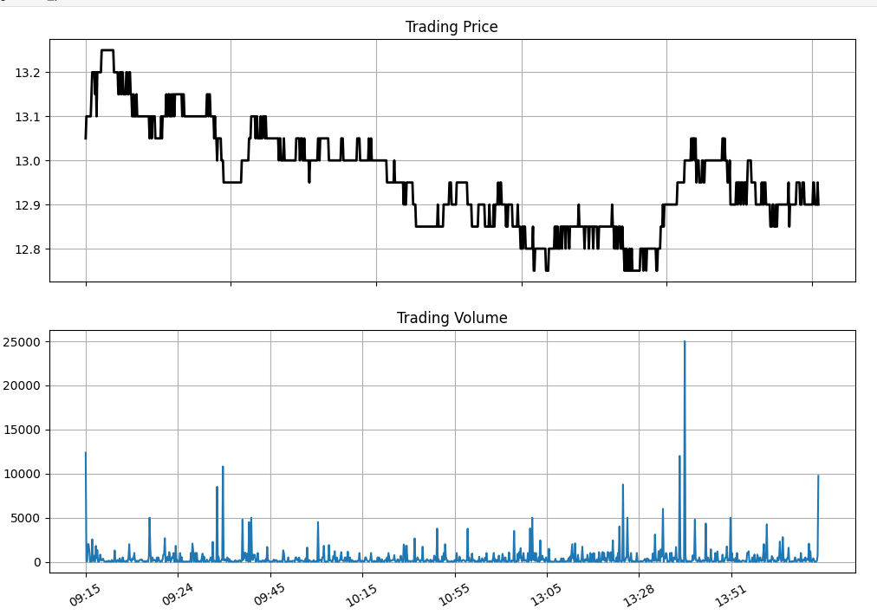
14:45:03 | 97,40 | 12.9 | 0.2
14:30:00 | 60 | 12.95 | 0.25
14:30:00 | 50 | 12.95 | 0.25
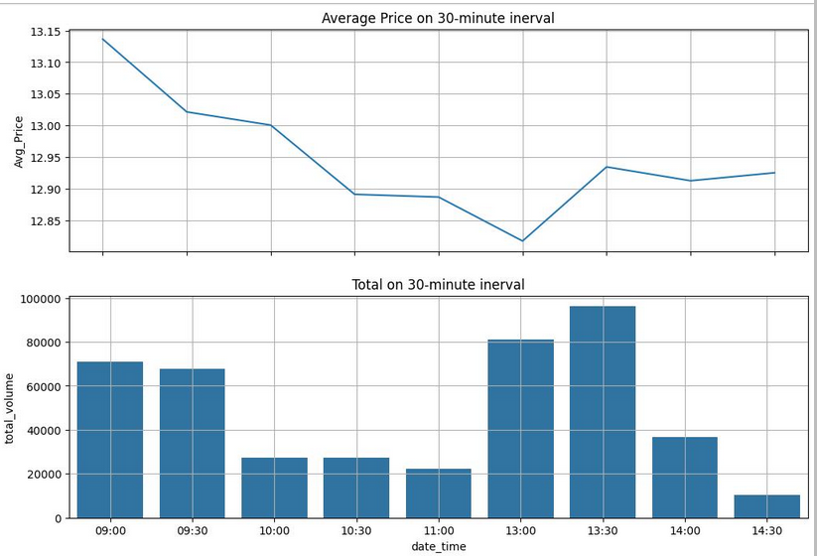
Sell 9- 10
and rebuy 13-14h
14:30:00 | 5,00 | 12.95 | 0.25
14:30:00 | 50 | 12.95 | 0.25
14:30:00 | 40 | 12.95 | 0.25
14:29:56 | 70 | 12.9 | 0.2
14:29:56 | 10 | 12.9 | 0.2
14:29:56 | 20 | 12.9 | 0.2
14:29:38 | 40 | 12.9 | 0.2
14:29:31 | 10 | 12.9 | 0.2
14:29:19 | 10 | 12.9 | 0.2
14:29:16 | 10 | 12.95 | 0.25
14:29:16 | 30 | 12.95 | 0.25
14:29:16 | 20 | 12.95 | 0.25
14:29:16 | 90 | 12.95 | 0.25
14:29:13 | 10 | 12.95 | 0.25
14:29:13 | 2,90 | 12.95 | 0.25
14:29:13 | 50 | 12.95 | 0.25
14:29:13 | 50 | 12.95 | 0.25
14:29:09 | 1,00 | 12.9 | 0.2
14:29:03 | 10 | 12.9 | 0.2
14:28:59 | 10 | 12.9 | 0.2
14:28:59 | 20 | 12.9 | 0.2
14:28:59 | 70 | 12.9 | 0.2
14:28:57 | 30 | 12.9 | 0.2
14:28:57 | 70 | 12.9 | 0.2
14:28:57 | 5,00 | 12.9 | 0.2
14:28:57 | 1,00 | 12.9 | 0.2
14:28:57 | 1,00 | 12.9 | 0.2
14:28:57 | 50 | 12.9 | 0.2
14:28:57 | 3,50 | 12.9 | 0.2
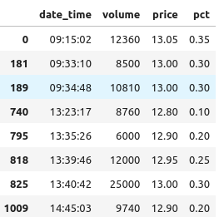
14:28:28 | 50 | 12.9 | 0.2
14:28:17 | 60 | 12.9 | 0.2
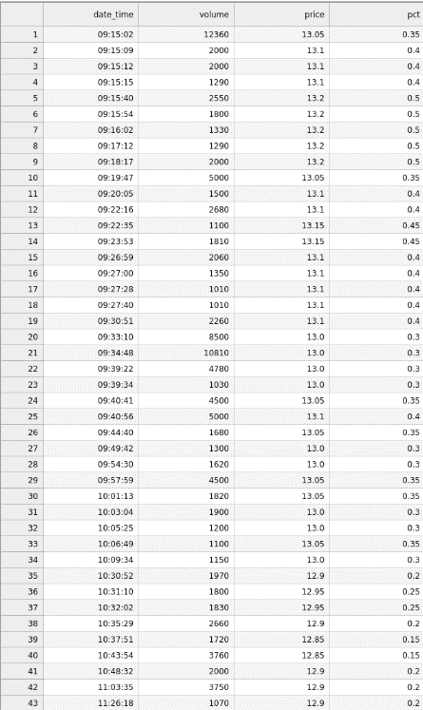
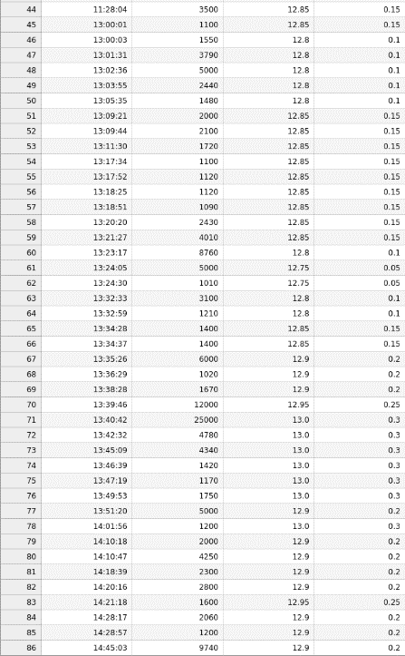
14:28:17 | 50 | 12.95 | 0.25
14:28:17 | 10,00 | 12.95 | 0.25
14:28:17 | 20 | 12.95 | 0.25
14:28:17 | 30 | 12.95 | 0.25
14:28:17 | 10 | 12.95 | 0.25
14:28:17 | 2,80 | 12.95 | 0.25
14:28:17 | 6,10 | 12.95 | 0.25
14:28:13 | 2,00 | 12.9 | 0.2
14:28:09 | 3,00 | 12.9 | 0.2
14:27:57 | 3,00 | 12.9 | 0.2
14:27:50 | 50 | 12.9 | 0.2
14:27:17 | 5,00 | 12.9 | 0.2
14:27:03 | 1,00 | 12.9 | 0.2
14:27:02 | 3,00 | 12.95 | 0.25
14:26:49 | 2,00 | 12.95 | 0.25
14:26:37 | 30 | 12.95 | 0.25
14:26:33 | 50 | 12.9 | 0.2
14:26:24 | 10,00 | 12.9 | 0.2
14:26:21 | 40 | 12.9 | 0.2
14:26:21 | 10 | 12.9 | 0.2
14:26:11 | 1,00 | 12.95 | 0.25
14:25:51 | 2,90 | 12.95 | 0.25
14:25:51 | 10 | 12.95 | 0.25
14:25:50 | 90 | 12.95 | 0.25
14:25:50 | 2,10 | 12.95 | 0.25
14:25:32 | 1,00 | 12.95 | 0.25
14:24:57 | 30 | 12.95 | 0.25
14:24:46 | 50 | 12.9 | 0.2
14:24:41 | 5,00 | 12.9 | 0.2
14:24:25 | 1,00 | 12.9 | 0.2
14:24:15 | 50 | 12.9 | 0.2
14:23:36 | 80 | 12.9 | 0.2
14:23:14 | 50 | 12.9 | 0.2
14:21:55 | 10 | 12.9 | 0.2
14:21:54 | 50 | 12.9 | 0.2
14:21:39 | 10 | 12.9 | 0.2
14:21:20 | 10 | 12.85 | 0.15
14:21:18 | 5,70 | 12.95 | 0.25
14:21:18 | 10,00 | 12.9 | 0.2
14:21:18 | 30 | 12.9 | 0.2
14:21:17 | 4,00 | 12.9 | 0.2
14:21:14 | 4,10 | 12.9 | 0.2
14:21:03 | 30 | 12.9 | 0.2
14:20:59 | 90 | 12.9 | 0.2
14:20:54 | 2,60 | 12.9 | 0.2
14:20:46 | 10 | 12.9 | 0.2
14:20:30 | 5,00 | 12.9 | 0.2
14:20:16 | 50 | 12.9 | 0.2
14:20:16 | 10 | 12.9 | 0.2
14:20:16 | 4,00 | 12.9 | 0.2
14:20:16 | 60 | 12.9 | 0.2
14:20:16 | 40 | 12.9 | 0.2
14:20:16 | 1,00 | 12.9 | 0.2
14:20:16 | 10,00 | 12.9 | 0.2
14:20:16 | 2,00 | 12.9 | 0.2
14:20:16 | 9,40 | 12.9 | 0.2
14:20:00 | 1,00 | 12.9 | 0.2
14:19:39 | 50 | 12.9 | 0.2
14:19:31 | 4,10 | 12.9 | 0.2
14:18:39 | 30 | 12.9 | 0.2
14:18:39 | 20 | 12.9 | 0.2
14:18:39 | 9,00 | 12.9 | 0.2
14:18:39 | 50 | 12.9 | 0.2
14:18:39 | 10 | 12.9 | 0.2
14:18:39 | 6,00 | 12.9 | 0.2
14:18:39 | 20 | 12.9 | 0.2
14:18:39 | 4,50 | 12.9 | 0.2
14:18:39 | 60 | 12.9 | 0.2
14:18:39 | 1,60 | 12.9 | 0.2
14:18:38 | 5,30 | 12.9 | 0.2
14:18:38 | 80 | 12.9 | 0.2
14:18:35 | 1,40 | 12.9 | 0.2
14:18:32 | 5,00 | 12.9 | 0.2
14:18:19 | 20 | 12.85 | 0.15
14:17:51 | 60 | 12.9 | 0.2
14:17:40 | 20 | 12.85 | 0.15
14:17:18 | 1,30 | 12.85 | 0.15
14:17:18 | 10 | 12.85 | 0.15
14:17:18 | 40 | 12.85 | 0.15
14:17:18 | 20 | 12.85 | 0.15
14:16:57 | 50 | 12.85 | 0.15
14:16:09 | 2,00 | 12.9 | 0.2
14:15:39 | 20 | 12.9 | 0.2
14:15:39 | 2,00 | 12.9 | 0.2
14:15:39 | 30 | 12.9 | 0.2
14:15:39 | 2,50 | 12.9 | 0.2
14:15:07 | 1,30 | 12.85 | 0.15
14:15:07 | 5,20 | 12.85 | 0.15
14:14:40 | 10 | 12.85 | 0.15
14:14:35 | 50 | 12.85 | 0.15
14:13:18 | 2,00 | 12.9 | 0.2
14:11:37 | 50 | 12.9 | 0.2
14:11:17 | 20 | 12.9 | 0.2
14:10:53 | 50 | 12.9 | 0.2
14:10:47 | 1,00 | 12.9 | 0.2
14:10:47 | 2,00 | 12.9 | 0.2
14:10:47 | 2,00 | 12.9 | 0.2
14:10:47 | 70 | 12.9 | 0.2
14:10:47 | 10 | 12.9 | 0.2
14:10:47 | 10 | 12.9 | 0.2
14:10:47 | 3,00 | 12.9 | 0.2
14:10:47 | 20 | 12.9 | 0.2
14:10:47 | 1,00 | 12.9 | 0.2
14:10:47 | 2,20 | 12.9 | 0.2
14:10:47 | 30,20 | 12.9 | 0.2
14:10:31 | 6,60 | 12.9 | 0.2
14:10:23 | 3,00 | 12.95 | 0.25
14:10:20 | 10 | 12.95 | 0.25
14:10:18 | 13,20 | 12.9 | 0.2
14:10:18 | 60 | 12.9 | 0.2
14:10:18 | 30 | 12.9 | 0.2
14:10:18 | 10 | 12.9 | 0.2
14:10:18 | 5,80 | 12.9 | 0.2
14:10:05 | 8,40 | 12.95 | 0.25
14:09:47 | 1,00 | 12.9 | 0.2
14:09:44 | 1,00 | 12.95 | 0.25
14:09:41 | 1,00 | 12.9 | 0.2
14:09:13 | 1,20 | 12.9 | 0.2
14:09:13 | 3,80 | 12.9 | 0.2
14:08:43 | 3,00 | 12.9 | 0.2
14:08:16 | 20 | 12.9 | 0.2
14:07:22 | 2,40 | 12.9 | 0.2
14:07:22 | 2,60 | 12.9 | 0.2
14:07:21 | 2,40 | 12.9 | 0.2
14:07:21 | 10 | 12.9 | 0.2
14:07:21 | 5,70 | 12.9 | 0.2
14:06:58 | 10 | 12.9 | 0.2
14:06:07 | 40 | 12.9 | 0.2
14:05:48 | 10 | 12.95 | 0.25
14:05:08 | 40 | 12.95 | 0.25
14:05:08 | 7,90 | 12.95 | 0.25
14:05:02 | 50 | 12.95 | 0.25
14:04:19 | 10 | 12.95 | 0.25
14:04:09 | 4,70 | 12.95 | 0.25
14:04:09 | 30 | 12.95 | 0.25
14:03:56 | 1,00 | 12.95 | 0.25
14:02:36 | 20 | 13 | 0.3
14:02:14 | 30 | 13 | 0.3
14:01:58 | 40 | 13 | 0.3
14:01:56 | 12,00 | 13 | 0.3
14:01:46 | 10,00 | 13 | 0.3
14:00:13 | 10 | 12.95 | 0.25
14:00:13 | 1,30 | 13 | 0.3
14:00:13 | 50 | 12.95 | 0.25
14:00:13 | 1,00 | 12.95 | 0.25
14:00:13 | 50 | 12.95 | 0.25
14:00:13 | 10 | 12.95 | 0.25
14:00:13 | 10 | 12.95 | 0.25
14:00:13 | 2,00 | 12.95 | 0.25
14:00:13 | 4,40 | 12.95 | 0.25
13:59:31 | 10 | 12.9 | 0.2
13:59:14 | 60 | 12.95 | 0.25
13:59:14 | 40 | 12.95 | 0.25
13:59:10 | 50 | 12.95 | 0.25
13:59:04 | 1,00 | 12.95 | 0.25
13:59:03 | 1,00 | 12.9 | 0.2
13:58:51 | 1,70 | 12.95 | 0.25
13:58:42 | 1,10 | 12.95 | 0.25
13:58:23 | 10 | 12.95 | 0.25
13:58:19 | 10 | 12.9 | 0.2
13:57:17 | 60 | 12.95 | 0.25
13:57:14 | 2,00 | 12.95 | 0.25
13:57:09 | 10 | 12.95 | 0.25
13:57:06 | 10 | 12.9 | 0.2
13:56:54 | 8,50 | 12.95 | 0.25
13:56:54 | 10 | 12.95 | 0.25
13:56:54 | 50 | 12.95 | 0.25
13:56:54 | 90 | 12.95 | 0.25
13:56:43 | 10 | 12.95 | 0.25
13:55:08 | 50 | 12.9 | 0.2
13:55:08 | 3,00 | 12.9 | 0.2
13:55:08 | 50 | 12.9 | 0.2
13:55:08 | 20 | 12.9 | 0.2
13:55:08 | 30 | 12.9 | 0.2
13:55:07 | 10 | 12.9 | 0.2
13:54:32 | 2,70 | 12.9 | 0.2
13:54:25 | 3,00 | 12.9 | 0.2
13:53:59 | 80 | 12.9 | 0.2
13:52:09 | 2,40 | 12.9 | 0.2
13:52:09 | 1,00 | 12.9 | 0.2
13:52:09 | 10 | 12.9 | 0.2
13:52:09 | 1,00 | 12.9 | 0.2
13:52:09 | 1,00 | 12.9 | 0.2
13:52:09 | 4,50 | 12.9 | 0.2
13:51:59 | 50 | 12.9 | 0.2
13:51:59 | 50 | 12.9 | 0.2
13:51:20 | 20,10 | 12.9 | 0.2
13:51:20 | 1,50 | 12.9 | 0.2
13:51:20 | 1,00 | 12.9 | 0.2
13:51:20 | 10 | 12.9 | 0.2
13:51:20 | 50 | 12.95 | 0.25
13:51:20 | 1,00 | 12.95 | 0.25
13:51:20 | 20 | 12.95 | 0.25
13:51:20 | 50 | 12.95 | 0.25
13:51:20 | 50 | 12.95 | 0.25
13:51:20 | 20,00 | 12.95 | 0.25
13:51:20 | 20 | 12.95 | 0.25
13:51:20 | 4,40 | 12.95 | 0.25
13:51:14 | 1,70 | 13 | 0.3
13:51:12 | 10 | 12.95 | 0.25
13:51:12 | 1,00 | 12.95 | 0.25
13:51:08 | 3,00 | 12.95 | 0.25
13:50:32 | 1,00 | 12.95 | 0.25
13:49:53 | 30 | 13 | 0.3
13:49:53 | 1,00 | 13 | 0.3
13:49:53 | 4,60 | 13 | 0.3
13:49:53 | 50 | 13 | 0.3
13:49:53 | 70 | 13 | 0.3
13:49:53 | 10 | 13 | 0.3
13:49:53 | 2,00 | 13 | 0.3
13:49:53 | 8,30 | 13 | 0.3
13:49:33 | 5,00 | 13 | 0.3
13:49:13 | 2,00 | 13 | 0.3
13:49:13 | 3,00 | 13 | 0.3
13:49:07 | 1,00 | 13.05 | 0.35
13:49:07 | 10 | 13.05 | 0.35
13:49:07 | 90 | 13.05 | 0.35
13:49:01 | 10 | 13 | 0.3
13:49:00 | 10 | 13.05 | 0.35
13:49:00 | 10 | 13.05 | 0.35
13:48:39 | 10 | 13.05 | 0.35
13:48:39 | 6,00 | 13.05 | 0.35
13:48:39 | 10 | 13.05 | 0.35
13:48:39 | 40 | 13.05 | 0.35
13:48:39 | 1,00 | 13.05 | 0.35
13:48:39 | 10 | 13.05 | 0.35
13:48:39 | 40 | 13.05 | 0.35
13:48:28 | 1,00 | 13 | 0.3
13:48:03 | 20 | 13 | 0.3
13:47:44 | 50 | 13 | 0.3
13:47:34 | 20 | 13 | 0.3
13:47:23 | 10 | 13 | 0.3
13:47:21 | 70 | 13 | 0.3
13:47:21 | 30 | 13 | 0.3
13:47:19 | 10 | 13 | 0.3
13:47:19 | 11,60 | 13 | 0.3
13:47:17 | 3,00 | 13 | 0.3
13:47:16 | 40 | 13 | 0.3
13:47:12 | 60 | 13 | 0.3
13:47:12 | 5,00 | 13 | 0.3
13:47:12 | 4,40 | 13 | 0.3
13:47:07 | 60 | 13 | 0.3
13:47:07 | 10 | 13 | 0.3
13:46:50 | 20 | 13 | 0.3
13:46:47 | 40 | 13 | 0.3
13:46:46 | 20 | 13 | 0.3
13:46:46 | 30 | 13 | 0.3
13:46:40 | 1,00 | 13 | 0.3
13:46:39 | 4,00 | 13 | 0.3
13:46:39 | 5,00 | 13 | 0.3
13:46:39 | 50 | 13 | 0.3
13:46:39 | 4,70 | 13 | 0.3
13:46:17 | 30 | 13 | 0.3
13:46:17 | 50 | 13 | 0.3
13:46:04 | 10 | 13 | 0.3
13:46:00 | 30 | 13 | 0.3
13:46:00 | 40 | 13 | 0.3
13:46:00 | 30 | 13 | 0.3
13:45:38 | 5,00 | 13 | 0.3
13:45:31 | 50 | 13 | 0.3
13:45:15 | 1,00 | 13 | 0.3
13:45:09 | 50 | 13 | 0.3
13:45:09 | 3,00 | 13 | 0.3
13:45:09 | 50 | 13 | 0.3
13:45:09 | 10 | 13 | 0.3
13:45:09 | 20 | 13 | 0.3
13:45:09 | 30,00 | 13 | 0.3
13:45:09 | 70 | 13 | 0.3
13:45:09 | 50 | 13 | 0.3
13:45:09 | 7,00 | 13 | 0.3
13:45:09 | 20 | 13 | 0.3
13:45:09 | 50 | 13 | 0.3
13:45:09 | 20 | 13 | 0.3
13:45:04 | 30 | 13 | 0.3
13:45:04 | 1,70 | 13 | 0.3
13:45:03 | 50 | 12.95 | 0.25
13:44:51 | 1,00 | 12.95 | 0.25
13:44:43 | 30 | 13 | 0.3
13:44:43 | 50 | 13 | 0.3
13:44:43 | 1,20 | 13 | 0.3
13:44:35 | 80 | 13 | 0.3
13:44:25 | 10 | 12.95 | 0.25
13:44:24 | 1,10 | 12.95 | 0.25
13:44:17 | 20 | 12.95 | 0.25
13:44:12 | 2,10 | 12.95 | 0.25
13:44:12 | 2,90 | 12.95 | 0.25
13:43:37 | 1,00 | 13 | 0.3
13:43:11 | 40 | 13 | 0.3
13:43:06 | 1,60 | 13 | 0.3
13:43:00 | 10 | 12.95 | 0.25
13:43:00 | 20 | 12.95 | 0.25
13:43:00 | 70 | 12.95 | 0.25
13:42:48 | 60 | 13.05 | 0.35
13:42:48 | 10 | 13.05 | 0.35
13:42:48 | 10 | 13 | 0.3
13:42:48 | 1,00 | 13 | 0.3
13:42:48 | 2,20 | 13 | 0.3
13:42:32 | 70 | 13 | 0.3
13:42:32 | 2,00 | 13 | 0.3
13:42:32 | 1,00 | 13 | 0.3
13:42:32 | 1,40 | 13 | 0.3
13:42:32 | 3,50 | 13 | 0.3
13:42:32 | 60 | 13 | 0.3
13:42:32 | 10,10 | 13 | 0.3
13:42:32 | 20 | 13 | 0.3
13:42:32 | 5,00 | 13 | 0.3
13:42:32 | 20 | 13 | 0.3
13:42:32 | 4,00 | 13 | 0.3
13:42:32 | 6,00 | 13 | 0.3
13:42:32 | 5,00 | 13 | 0.3
13:42:32 | 8,10 | 13 | 0.3
13:42:00 | 90 | 13.05 | 0.35
13:42:00 | 10 | 13.05 | 0.35
13:42:00 | 10 | 13.05 | 0.35
13:42:00 | 3,90 | 13.05 | 0.35
13:41:58 | 30 | 13.05 | 0.35
13:41:58 | 10 | 13.05 | 0.35
13:41:58 | 90 | 13.05 | 0.35
13:41:58 | 70 | 13.05 | 0.35
13:41:57 | 1,30 | 13.05 | 0.35
13:41:57 | 10 | 13.05 | 0.35
13:41:57 | 20 | 13.05 | 0.35
13:41:57 | 1,00 | 13.05 | 0.35
13:41:57 | 50 | 13.05 | 0.35
13:41:57 | 10 | 13.05 | 0.35
13:41:57 | 30 | 13.05 | 0.35
13:41:57 | 2,00 | 13.05 | 0.35
13:41:57 | 50 | 13.05 | 0.35
13:41:57 | 70 | 13.05 | 0.35
13:41:57 | 70 | 13.05 | 0.35
13:41:52 | 80 | 13 | 0.3
13:41:48 | 30 | 13.05 | 0.35
13:41:48 | 10 | 13.05 | 0.35
13:41:41 | 20 | 13 | 0.3
13:41:37 | 50 | 13 | 0.3
13:41:33 | 1,00 | 13 | 0.3
13:41:31 | 10 | 13 | 0.3
13:41:21 | 1,00 | 13 | 0.3
13:41:14 | 10 | 13 | 0.3
13:41:01 | 20 | 13 | 0.3
13:40:44 | 10 | 13 | 0.3
13:40:44 | 20 | 13 | 0.3
13:40:44 | 6,80 | 13 | 0.3
13:40:42 | 3,20 | 13 | 0.3
13:40:42 | 50 | 13 | 0.3
13:40:42 | 10 | 13 | 0.3
13:40:42 | 1,00 | 13 | 0.3
13:40:42 | 10 | 13 | 0.3
13:40:42 | 50 | 13 | 0.3
13:40:42 | 20 | 13 | 0.3
13:40:42 | 5,70 | 13 | 0.3
13:40:42 | 7,20 | 13 | 0.3
13:40:42 | 20 | 13 | 0.3
13:40:42 | 20 | 13 | 0.3
13:40:42 | 10 | 13 | 0.3
13:40:42 | 90 | 13 | 0.3
13:40:42 | 10 | 13 | 0.3
13:40:42 | 20 | 13 | 0.3
13:40:42 | 40 | 13 | 0.3
13:40:42 | 10 | 13 | 0.3
13:40:42 | 10 | 13 | 0.3
13:40:42 | 1,00 | 13 | 0.3
13:40:42 | 50 | 13 | 0.3
13:40:42 | 20 | 13 | 0.3
13:40:42 | 40 | 13 | 0.3
13:40:42 | 1,50 | 13 | 0.3
13:40:42 | 5,00 | 13 | 0.3
13:40:42 | 10 | 13 | 0.3
13:40:42 | 3,00 | 13 | 0.3
13:40:42 | 1,50 | 13 | 0.3
13:40:42 | 1,90 | 13 | 0.3
13:40:42 | 4,00 | 13 | 0.3
13:40:42 | 1,00 | 13 | 0.3
13:40:42 | 50,00 | 13 | 0.3
13:40:42 | 10 | 13 | 0.3
13:40:42 | 10 | 13 | 0.3
13:40:42 | 50 | 13 | 0.3
13:40:42 | 1,50 | 13 | 0.3
13:40:42 | 20 | 13 | 0.3
13:40:42 | 1,00 | 13 | 0.3
13:40:42 | 50 | 13 | 0.3
13:40:42 | 10 | 13 | 0.3
13:40:42 | 60 | 13 | 0.3
13:40:42 | 20 | 13 | 0.3
13:40:42 | 20 | 13 | 0.3
13:40:42 | 20 | 13 | 0.3
13:40:42 | 50 | 13 | 0.3
13:40:42 | 10 | 13 | 0.3
13:40:42 | 1,00 | 13 | 0.3
13:40:42 | 1,00 | 13 | 0.3
13:40:42 | 1,00 | 13 | 0.3
13:40:42 | 50 | 13 | 0.3
13:40:42 | 50 | 13 | 0.3
13:40:42 | 4,00 | 13 | 0.3
13:40:42 | 50 | 13 | 0.3
13:40:42 | 1,00 | 13 | 0.3
13:40:42 | 80 | 13 | 0.3
13:40:42 | 40 | 13 | 0.3
13:40:42 | 1,00 | 13 | 0.3
13:40:42 | 3,90 | 13 | 0.3
13:40:42 | 80 | 13 | 0.3
13:40:42 | 50 | 13 | 0.3
13:40:42 | 30 | 13 | 0.3
13:40:42 | 4,50 | 13 | 0.3
13:40:42 | 20 | 13 | 0.3
13:40:42 | 10 | 13 | 0.3
13:40:42 | 20 | 13 | 0.3
13:40:42 | 10 | 13 | 0.3
13:40:42 | 3,00 | 13 | 0.3
13:40:42 | 2,00 | 13 | 0.3
13:40:42 | 50 | 13 | 0.3
13:40:42 | 10 | 13 | 0.3
13:40:42 | 50 | 13 | 0.3
13:40:42 | 2,00 | 13 | 0.3
13:40:42 | 50,00 | 13 | 0.3
13:40:42 | 1,00 | 13 | 0.3
13:40:42 | 20 | 13 | 0.3
13:40:42 | 10 | 13 | 0.3
13:40:42 | 5,80 | 13 | 0.3
13:40:42 | 1,00 | 13 | 0.3
13:40:42 | 5,80 | 13 | 0.3
13:40:42 | 20,00 | 13 | 0.3
13:40:42 | 10 | 13 | 0.3
13:40:42 | 3,00 | 13 | 0.3
13:40:42 | 5,00 | 13 | 0.3
13:40:42 | 20 | 13 | 0.3
13:40:42 | 4,00 | 13 | 0.3
13:40:42 | 5,00 | 13 | 0.3
13:40:42 | 1,00 | 13 | 0.3
13:40:42 | 10 | 13 | 0.3
13:40:42 | 1,00 | 13 | 0.3
13:40:42 | 50 | 13 | 0.3
13:40:42 | 30 | 13 | 0.3
13:40:42 | 10 | 13 | 0.3
13:40:42 | 50 | 13 | 0.3
13:40:42 | 30 | 13 | 0.3
13:40:42 | 50 | 13 | 0.3
13:40:42 | 1,00 | 13 | 0.3
13:40:42 | 1,00 | 13 | 0.3
13:40:42 | 2,50 | 13 | 0.3
13:40:42 | 7,30 | 13 | 0.3
13:40:42 | 2,00 | 13 | 0.3
13:40:42 | 3,60 | 13 | 0.3
13:40:30 | 10 | 12.95 | 0.25
13:40:18 | 10 | 12.95 | 0.25
13:40:12 | 20 | 12.95 | 0.25
13:40:12 | 1,00 | 12.95 | 0.25
13:40:12 | 30 | 12.95 | 0.25
13:40:06 | 50 | 12.95 | 0.25
13:40:02 | 10 | 12.95 | 0.25
13:39:52 | 10 | 12.95 | 0.25
13:39:52 | 20 | 12.95 | 0.25
13:39:52 | 6,80 | 12.95 | 0.25
13:39:46 | 3,20 | 12.95 | 0.25
13:39:46 | 2,00 | 12.95 | 0.25
13:39:46 | 40 | 12.95 | 0.25
13:39:46 | 30 | 12.95 | 0.25
13:39:46 | 10 | 12.95 | 0.25
13:39:46 | 50 | 12.95 | 0.25
13:39:46 | 2,00 | 12.95 | 0.25
13:39:46 | 20 | 12.95 | 0.25
13:39:46 | 2,30 | 12.95 | 0.25
13:39:46 | 70 | 12.95 | 0.25
13:39:46 | 5,00 | 12.95 | 0.25
13:39:46 | 30 | 12.95 | 0.25
13:39:46 | 10 | 12.95 | 0.25
13:39:46 | 10,00 | 12.95 | 0.25
13:39:46 | 50,00 | 12.95 | 0.25
13:39:46 | 50 | 12.95 | 0.25
13:39:46 | 5,00 | 12.95 | 0.25
13:39:46 | 1,00 | 12.95 | 0.25
13:39:46 | 50 | 12.95 | 0.25
13:39:46 | 6,00 | 12.95 | 0.25
13:39:46 | 50 | 12.95 | 0.25
13:39:46 | 5,00 | 12.95 | 0.25
13:39:46 | 5,00 | 12.95 | 0.25
13:39:46 | 50 | 12.95 | 0.25
13:39:46 | 18,90 | 12.95 | 0.25
13:39:40 | 10 | 12.95 | 0.25
13:39:33 | 30 | 12.95 | 0.25
13:39:33 | 50 | 12.9 | 0.2
13:39:06 | 70 | 12.95 | 0.25
13:39:06 | 20 | 12.95 | 0.25
13:39:06 | 1,40 | 12.95 | 0.25
13:39:01 | 50 | 12.9 | 0.2
13:38:28 | 90 | 12.9 | 0.2
13:38:28 | 2,00 | 12.9 | 0.2
13:38:28 | 7,00 | 12.9 | 0.2
13:38:28 | 3,40 | 12.9 | 0.2
13:38:28 | 80 | 12.9 | 0.2
13:38:28 | 1,00 | 12.9 | 0.2
13:38:28 | 30 | 12.9 | 0.2
13:38:28 | 1,30 | 12.9 | 0.2
13:38:20 | 3,00 | 12.9 | 0.2
13:37:39 | 30 | 12.9 | 0.2
13:37:39 | 2,00 | 12.9 | 0.2
13:37:39 | 70 | 12.9 | 0.2
13:37:22 | 30 | 12.9 | 0.2
13:37:22 | 10 | 12.9 | 0.2
13:37:22 | 4,60 | 12.9 | 0.2
13:36:58 | 10 | 12.9 | 0.2
13:36:37 | 10 | 12.9 | 0.2
13:36:29 | 20 | 12.9 | 0.2
13:36:29 | 2,80 | 12.9 | 0.2
13:36:29 | 50 | 12.9 | 0.2
13:36:29 | 50 | 12.9 | 0.2
13:36:29 | 80 | 12.9 | 0.2
13:36:29 | 20 | 12.9 | 0.2
13:36:29 | 1,00 | 12.9 | 0.2
13:36:29 | 4,20 | 12.9 | 0.2
13:36:09 | 1,00 | 12.9 | 0.2
13:36:04 | 4,80 | 12.9 | 0.2
13:36:04 | 50 | 12.9 | 0.2
13:36:04 | 20 | 12.9 | 0.2
13:36:04 | 1,00 | 12.9 | 0.2
13:36:04 | 20 | 12.9 | 0.2
13:36:04 | 1,00 | 12.9 | 0.2
13:36:04 | 10 | 12.9 | 0.2
13:36:04 | 2,20 | 12.9 | 0.2
13:36:00 | 30 | 12.9 | 0.2
13:36:00 | 10 | 12.9 | 0.2
13:35:59 | 40 | 12.9 | 0.2
13:35:59 | 10 | 12.9 | 0.2
13:35:55 | 10 | 12.9 | 0.2
13:35:54 | 50 | 12.9 | 0.2
13:35:51 | 1,00 | 12.9 | 0.2
13:35:51 | 1,30 | 12.9 | 0.2
13:35:51 | 10 | 12.9 | 0.2
13:35:51 | 10 | 12.9 | 0.2
13:35:51 | 2,00 | 12.9 | 0.2
13:35:51 | 1,00 | 12.9 | 0.2
13:35:51 | 1,90 | 12.9 | 0.2
13:35:51 | 80 | 12.9 | 0.2
13:35:51 | 70 | 12.9 | 0.2
13:35:51 | 10 | 12.9 | 0.2
13:35:49 | 60 | 12.9 | 0.2
13:35:49 | 9,40 | 12.9 | 0.2
13:35:46 | 4,00 | 12.9 | 0.2
13:35:34 | 3,50 | 12.9 | 0.2
13:35:31 | 20 | 12.85 | 0.15
13:35:26 | 33,10 | 12.9 | 0.2
13:35:26 | 60 | 12.9 | 0.2
13:35:26 | 5,00 | 12.9 | 0.2
13:35:26 | 5,60 | 12.9 | 0.2
13:35:26 | 10 | 12.9 | 0.2
13:35:26 | 1,00 | 12.9 | 0.2
13:35:26 | 14,60 | 12.9 | 0.2
13:34:37 | 1,60 | 12.85 | 0.15
13:34:37 | 10 | 12.85 | 0.15
13:34:37 | 1,00 | 12.85 | 0.15
13:34:37 | 50 | 12.85 | 0.15
13:34:37 | 1,00 | 12.85 | 0.15
13:34:37 | 50 | 12.85 | 0.15
13:34:37 | 6,30 | 12.85 | 0.15
13:34:37 | 50 | 12.85 | 0.15
13:34:37 | 2,10 | 12.85 | 0.15
13:34:37 | 40 | 12.85 | 0.15
13:34:34 | 2,60 | 12.85 | 0.15
13:34:34 | 1,00 | 12.85 | 0.15
13:34:34 | 2,10 | 12.85 | 0.15
13:34:28 | 90 | 12.85 | 0.15
13:34:28 | 1,00 | 12.85 | 0.15
13:34:28 | 1,00 | 12.85 | 0.15
13:34:28 | 3,00 | 12.85 | 0.15
13:34:28 | 8,10 | 12.85 | 0.15
13:34:12 | 50 | 12.8 | 0.1
13:33:40 | 2,00 | 12.8 | 0.1
13:32:59 | 3,00 | 12.8 | 0.1
13:32:59 | 60 | 12.8 | 0.1
13:32:59 | 8,50 | 12.8 | 0.1
13:32:54 | 1,00 | 12.8 | 0.1
13:32:53 | 2,00 | 12.75 | 0.05
13:32:43 | 60 | 12.75 | 0.05
13:32:37 | 50 | 12.8 | 0.1
13:32:37 | 4,50 | 12.8 | 0.1
13:32:33 | 31,00 | 12.8 | 0.1
13:32:02 | 1,00 | 12.8 | 0.1
13:32:01 | 4,00 | 12.8 | 0.1
13:31:58 | 9,50 | 12.8 | 0.1
13:31:37 | 10 | 12.8 | 0.1
13:31:26 | 40 | 12.8 | 0.1
13:31:26 | 50 | 12.8 | 0.1
13:31:26 | 20 | 12.8 | 0.1
13:31:26 | 30 | 12.8 | 0.1
13:30:42 | 30 | 12.8 | 0.1
13:30:42 | 70 | 12.8 | 0.1
13:30:35 | 1,30 | 12.8 | 0.1
13:30:33 | 50 | 12.8 | 0.1
13:30:28 | 1,50 | 12.8 | 0.1
13:30:28 | 1,50 | 12.8 | 0.1
13:30:10 | 90 | 12.8 | 0.1
13:30:07 | 1,10 | 12.8 | 0.1
13:30:07 | 40 | 12.8 | 0.1
13:30:07 | 10 | 12.8 | 0.1
13:30:07 | 10 | 12.8 | 0.1
13:30:07 | 50 | 12.8 | 0.1
13:30:07 | 1,00 | 12.8 | 0.1
13:30:07 | 80 | 12.8 | 0.1
13:30:04 | 10 | 12.75 | 0.05
13:30:02 | 20 | 12.8 | 0.1
13:30:02 | 30 | 12.8 | 0.1
13:29:50 | 80 | 12.8 | 0.1
13:29:50 | 30 | 12.8 | 0.1
13:29:50 | 50 | 12.8 | 0.1
13:29:50 | 50 | 12.8 | 0.1
13:29:50 | 30 | 12.8 | 0.1
13:29:50 | 20 | 12.8 | 0.1
13:29:50 | 50 | 12.8 | 0.1
13:29:50 | 20 | 12.8 | 0.1
13:29:41 | 80 | 12.8 | 0.1
13:29:41 | 1,20 | 12.8 | 0.1
13:29:17 | 1,00 | 12.75 | 0.05
13:29:14 | 50 | 12.8 | 0.1
13:29:13 | 40 | 12.8 | 0.1
13:29:12 | 80 | 12.8 | 0.1
13:29:01 | 1,00 | 12.8 | 0.1
13:28:49 | 10 | 12.75 | 0.05
13:28:30 | 10 | 12.75 | 0.05
13:28:16 | 10 | 12.75 | 0.05
13:27:56 | 1,00 | 12.75 | 0.05
13:27:24 | 50 | 12.75 | 0.05
13:27:24 | 5,00 | 12.75 | 0.05
13:27:24 | 3,50 | 12.75 | 0.05
13:27:24 | 40 | 12.75 | 0.05
13:27:24 | 60 | 12.75 | 0.05
13:27:19 | 10 | 12.75 | 0.05
13:26:58 | 20 | 12.75 | 0.05
13:26:56 | 10 | 12.75 | 0.05
13:26:56 | 10 | 12.75 | 0.05
13:26:56 | 20 | 12.75 | 0.05
13:26:56 | 10 | 12.75 | 0.05
13:26:34 | 10 | 12.75 | 0.05
13:26:14 | 1,00 | 12.75 | 0.05
13:25:47 | 1,00 | 12.75 | 0.05
13:25:39 | 10 | 12.8 | 0.1
13:25:32 | 10,00 | 12.75 | 0.05
13:25:29 | 1,60 | 12.75 | 0.05
13:25:11 | 10 | 12.8 | 0.1
13:25:11 | 50 | 12.75 | 0.05
13:25:07 | 1,00 | 12.75 | 0.05
13:24:30 | 10,00 | 12.75 | 0.05
13:24:30 | 10 | 12.75 | 0.05
13:24:05 | 4,60 | 12.75 | 0.05
13:24:05 | 40,00 | 12.75 | 0.05
13:24:05 | 50 | 12.75 | 0.05
13:24:05 | 10 | 12.75 | 0.05
13:24:05 | 1,00 | 12.75 | 0.05
13:24:05 | 3,80 | 12.75 | 0.05
13:23:55 | 4,90 | 12.8 | 0.1
13:23:52 | 5,00 | 12.75 | 0.05
13:23:32 | 1,40 | 12.8 | 0.1
13:23:28 | 20 | 12.75 | 0.05
13:23:23 | 2,00 | 12.8 | 0.1
13:23:17 | 20 | 12.8 | 0.1
13:23:17 | 1,00 | 12.8 | 0.1
13:23:17 | 1,00 | 12.8 | 0.1
13:23:17 | 1,00 | 12.8 | 0.1
13:23:17 | 20 | 12.8 | 0.1
13:23:17 | 2,00 | 12.8 | 0.1
13:23:17 | 1,00 | 12.8 | 0.1
13:23:17 | 10 | 12.8 | 0.1
13:23:17 | 20 | 12.8 | 0.1
13:23:17 | 10 | 12.8 | 0.1
13:23:17 | 20 | 12.8 | 0.1
13:23:17 | 20 | 12.8 | 0.1
13:23:17 | 2,00 | 12.8 | 0.1
13:23:17 | 50 | 12.8 | 0.1
13:23:17 | 10 | 12.8 | 0.1
13:23:17 | 10 | 12.8 | 0.1
13:23:17 | 1,00 | 12.8 | 0.1
13:23:17 | 10 | 12.8 | 0.1
13:23:17 | 3,00 | 12.8 | 0.1
13:23:17 | 1,00 | 12.8 | 0.1
13:23:17 | 10,00 | 12.8 | 0.1
13:23:17 | 1,10 | 12.8 | 0.1
13:23:17 | 20,00 | 12.8 | 0.1
13:23:17 | 10 | 12.8 | 0.1
13:23:17 | 1,00 | 12.8 | 0.1
13:23:17 | 30 | 12.8 | 0.1
13:23:17 | 1,00 | 12.8 | 0.1
13:23:17 | 10,00 | 12.8 | 0.1
13:23:17 | 1,00 | 12.8 | 0.1
13:23:17 | 10,00 | 12.8 | 0.1
13:23:17 | 2,00 | 12.8 | 0.1
13:23:17 | 1,00 | 12.8 | 0.1
13:23:17 | 10 | 12.8 | 0.1
13:23:17 | 1,00 | 12.8 | 0.1
13:23:17 | 14,00 | 12.8 | 0.1
13:22:18 | 1,00 | 12.85 | 0.15
13:22:08 | 10 | 12.8 | 0.1
13:21:49 | 50 | 12.8 | 0.1
13:21:36 | 90 | 12.85 | 0.15
13:21:36 | 1,10 | 12.85 | 0.15
13:21:27 | 10,00 | 12.85 | 0.15
13:21:27 | 90 | 12.85 | 0.15
13:21:27 | 10,00 | 12.85 | 0.15
13:21:27 | 50 | 12.85 | 0.15
13:21:27 | 18,60 | 12.85 | 0.15
13:21:27 | 10 | 12.8 | 0.1
13:21:25 | 30 | 12.85 | 0.15
13:21:19 | 10,00 | 12.8 | 0.1
13:21:15 | 20 | 12.8 | 0.1
13:21:08 | 5,00 | 12.85 | 0.15
13:20:56 | 50 | 12.8 | 0.1
13:20:50 | 90 | 12.85 | 0.15
13:20:41 | 1,00 | 12.8 | 0.1
13:20:30 | 90 | 12.85 | 0.15
13:20:20 | 90 | 12.85 | 0.15
13:20:20 | 1,90 | 12.85 | 0.15
13:20:20 | 70 | 12.85 | 0.15
13:20:20 | 1,00 | 12.85 | 0.15
13:20:20 | 1,10 | 12.85 | 0.15
13:20:20 | 10 | 12.85 | 0.15
13:20:20 | 18,60 | 12.85 | 0.15
13:20:14 | 3,00 | 12.9 | 0.2
13:20:04 | 50 | 12.85 | 0.15
13:18:51 | 10,90 | 12.85 | 0.15
13:18:50 | 90 | 12.85 | 0.15
13:18:44 | 5,00 | 12.85 | 0.15
13:18:36 | 10,00 | 12.85 | 0.15
13:18:25 | 5,00 | 12.85 | 0.15
13:18:25 | 6,20 | 12.85 | 0.15
13:18:20 | 40 | 12.85 | 0.15
13:18:20 | 50 | 12.85 | 0.15
13:18:16 | 10 | 12.85 | 0.15
13:18:12 | 4,40 | 12.85 | 0.15
13:18:07 | 1,00 | 12.85 | 0.15
13:17:56 | 10,00 | 12.85 | 0.15
13:17:53 | 2,00 | 12.85 | 0.15
13:17:52 | 10 | 12.85 | 0.15
13:17:52 | 3,50 | 12.85 | 0.15
13:17:52 | 10 | 12.85 | 0.15
13:17:52 | 30 | 12.85 | 0.15
13:17:52 | 7,20 | 12.85 | 0.15
13:17:49 | 9,30 | 12.85 | 0.15
13:17:45 | 10 | 12.85 | 0.15
13:17:43 | 60 | 12.85 | 0.15
...

1-4
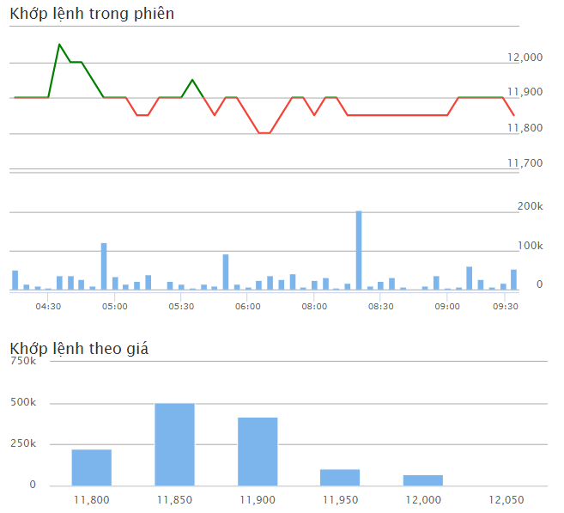
9:45:01 | 11,850-50 (-0.42%) | 52,800 | 1,315,900 | 4.01%
9:29:51 | 11,9000 (0%) | 1,100 | 1,263,100 | 0.08%
9:29:51 | 11,9000 (0%) | 7,000 | 1,262,000 | 0.53%
9:28:57 | 11,9000 (0%) | 3,000 | 1,255,000 | 0.23%
9:28:57 | 11,9000 (0%) | 300 | 1,252,000 | 0.02%
9:28:57 | 11,9000 (0%) | 700 | 1,251,700 | 0.05%
9:28:44 | 11,9000 (0%) | 300 | 1,251,000 | 0.02%
9:28:44 | 11,9000 (0%) | 500 | 1,250,700 | 0.04%
9:28:44 | 11,9000 (0%) | 200 | 1,250,200 | 0.02%
9:26:30 | 11,9000 (0%) | 1,000 | 1,250,000 | 0.08%
9:25:38 | 11,9000 (0%) | 1,000 | 1,249,000 | 0.08%
9:25:38 | 11,9000 (0%) | 600 | 1,248,000 | 0.05%
9:25:37 | 11,9000 (0%) | 200 | 1,247,400 | 0.02%
9:25:15 | 11,9000 (0%) | 900 | 1,247,200 | 0.07%
9:24:33 | 11,9000 (0%) | 1,100 | 1,246,300 | 0.08%
9:16:48 | 11,9000 (0%) | 1,600 | 1,237,800 | 0.13%
9:16:46 | 11,9000 (0%) | 2,100 | 1,236,200 | 0.17%
9:16:46 | 11,9000 (0%) | 6,300 | 1,234,100 | 0.51%
9:16:45 | 11,9000 (0%) | 1,000 | 1,227,800 | 0.08%
9:16:45 | 11,9000 (0%) | 1,000 | 1,226,800 | 0.08%
9:16:45 | 11,9000 (0%) | 3,000 | 1,225,800 | 0.24%
9:16:45 | 11,9000 (0%) | 5,000 | 1,222,800 | 0.40%
9:16:45 | 11,9000 (0%) | 200 | 1,217,800 | 0.02%
9:16:45 | 11,9000 (0%) | 3,500 | 1,217,600 | 0.28%
9:16:17 | 11,9000 (0%) | 1,000 | 1,214,100 | 0.08%
9:15:44 | 11,9000 (0%) | 500 | 1,213,100 | 0.04%
9:14:49 | 11,9000 (0%) | 800 | 1,212,600 | 0.06%
9:14:48 | 11,9000 (0%) | 2,100 | 1,211,800 | 0.17%
9:14:48 | 11,9000 (0%) | 100 | 1,209,700 | 0.01%
9:14:48 | 11,9000 (0%) | 2,000 | 1,209,600 | 0.16%

29-3
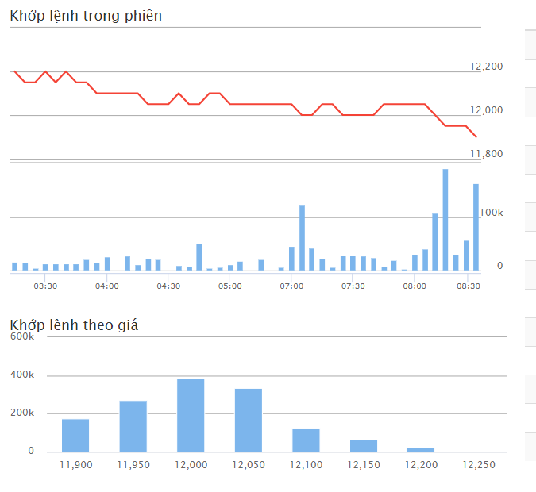
11,900-300 (-2.46%) | 162,100 | 1,376,200 | 11.78%
11,950-250 (-2.05%) | 3,900 | 1,214,100 | 0.28%
11,950-250 (-2.05%) | 2,000 | 1,210,200 | 0.15%
11,950-250 (-2.05%) | 3,000 | 1,208,200 | 0.22%
11,950-250 (-2.05%) | 100 | 1,205,200 | 0.01%
11,950-250 (-2.05%) | 900 | 1,205,100 | 0.07%
11,950-250 (-2.05%) | 1,400 | 1,204,200 | 0.10%
11,950-250 (-2.05%) | 200 | 1,202,800 | 0.01%
11,950-250 (-2.05%) | 100 | 1,202,600 | 0.01%
11,950-250 (-2.05%) | 1,100 | 1,202,500 | 0.08%
11,950-250 (-2.05%) | 100 | 1,201,400 | 0.01%
11,950-250 (-2.05%) | 100 | 1,201,300 | 0.01%
11,950-250 (-2.05%) | 100 | 1,201,200 | 0.01%
11,950-250 (-2.05%) | 600 | 1,201,100 | 0.04%
11,950-250 (-2.05%) | 700 | 1,200,500 | 0.05%
11,950-250 (-2.05%) | 600 | 1,199,800 | 0.05%
11,950-250 (-2.05%) | 100 | 1,199,200 | 0.01%
11,950-250 (-2.05%) | 300 | 1,199,100 | 0.03%
11,950-250 (-2.05%) | 100 | 1,198,800 | 0.01%
11,950-250 (-2.05%) | 500 | 1,198,700 | 0.04%
11,950-250 (-2.05%) | 100 | 1,198,200 | 0.01%
11,950-250 (-2.05%) | 2,900 | 1,198,100 | 0.24%
11,950-250 (-2.05%) | 5,000 | 1,195,200 | 0.42%
11,950-250 (-2.05%) | 2,100 | 1,190,200 | 0.18%
11,950-250 (-2.05%) | 2,000 | 1,188,100 | 0.17%
11,950-250 (-2.05%) | 300 | 1,186,100 | 0.03%
11,950-250 (-2.05%) | 2,000 | 1,185,800 | 0.17%
11,950-250 (-2.05%) | 1,000 | 1,183,800 | 0.08%
11,950-250 (-2.05%) | 3,000 | 1,182,800 | 0.25%
11,950-250 (-2.05%) | 500 | 1,179,800 | 0.04%
11,950-250 (-2.05%) | 500 | 1,179,300 | 0.04%
11,950-250 (-2.05%) | 100 | 1,178,800 | 0.01%
11,950-250 (-2.05%) | 2,400 | 1,178,700 | 0.20%
11,950-250 (-2.05%) | 7,600 | 1,176,300 | 0.64%
11,950-250 (-2.05%) | 5,000 | 1,168,700 | 0.42%
11,950-250 (-2.05%) | 900 | 1,163,700 | 0.08%
11,950-250 (-2.05%) | 100 | 1,162,800 | 0.01%
11,950-250 (-2.05%) | 100 | 1,162,700 | 0.01%
11,950-250 (-2.05%) | 900 | 1,162,600 | 0.08%
11,950-250 (-2.05%) | 1,100 | 1,161,700 | 0.09%
11,950-250 (-2.05%) | 200 | 1,160,600 | 0.02%
11,950-250 (-2.05%) | 300 | 1,160,400 | 0.03%
11,950-250 (-2.05%) | 2,400 | 1,160,100 | 0.20%
...

28-3
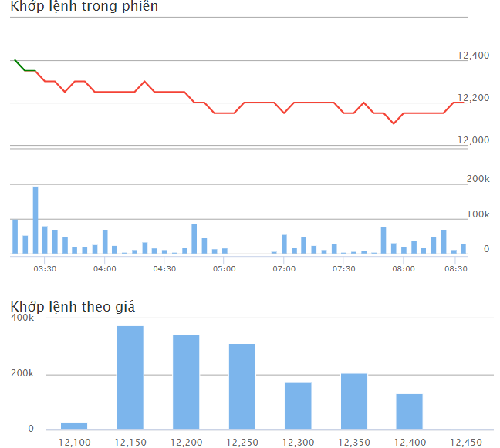
12,200-150 (-1.21%) | 30,200 | 1,565,000 | 1.93%
12,200-150 (-1.21%) | 500 | 1,534,800 | 0.03%
12,200-150 (-1.21%) | 500 | 1,534,300 | 0.03%
12,200-150 (-1.21%) | 3,000 | 1,533,800 | 0.19%
12,200-150 (-1.21%) | 2,000 | 1,530,800 | 0.13%
12,150-200 (-1.62%) | 1,000 | 1,528,800 | 0.06%
12,150-200 (-1.62%) | 200 | 1,527,800 | 0.01%
12,150-200 (-1.62%) | 200 | 1,527,600 | 0.01%
Cashflow:
Trade with large volumn at:
12 -12.25
12,150-200 (-1.62%) | 500 | 1,527,400 | 0.03%
12,150-200 (-1.62%) | 100 | 1,526,900 | 0.01%
12,150-200 (-1.62%) | 2,000 | 1,526,800 | 0.13%
12,150-200 (-1.62%) | 100 | 1,524,800 | 0.01%
12,150-200 (-1.62%) | 900 | 1,524,700 | 0.06%
12,150-200 (-1.62%) | 100 | 1,523,800 | 0.01%
12,150-200 (-1.62%) | 200 | 1,523,700 | 0.01
12,150-200 (-1.62%) | 100 | 1,523,500 | 0.01%
12,150-200 (-1.62%) | 1,700 | 1,523,400 | 0.11%
12,150-200 (-1.62%) | 5,000 | 1,521,700 | 0.33%
12,150-200 (-1.62%) | 21,100 | 1,516,700 | 1.38%
12,150-200 (-1.62%) | 3,100 | 1,495,600 | 0.20%
12,150-200 (-1.62%) | 1,000 | 1,492,500 | 0.07%
12,150-200 (-1.62%) | 100 | 1,491,500 | 0.01%
12,150-200 (-1.62%) | 1,000 | 1,491,400 | 0.07%
12,150-200 (-1.62%) | 300 | 1,490,400 | 0.02%
12,150-200 (-1.62%) | 500 | 1,490,100 | 0.03%
12,150-200 (-1.62%) | 1,000 | 1,489,600 | 0.07%
12,150-200 (-1.62%) | 500 | 1,488,600 | 0.03%
12,150-200 (-1.62%) | 1,000 | 1,488,100 | 0.07%
12,150-200 (-1.62%) | 3,000 | 1,487,100 | 0.20%
12,150-200 (-1.62%) | 100 | 1,484,100 | 0.01%
12,150-200 (-1.62%) | 400 | 1,484,000 | 0.03%
12,150-200 (-1.62%) | 100 | 1,483,600 | 0.01%
12,150-200 (-1.62%) | 200 | 1,483,500 | 0.01%
12,150-200 (-1.62%) | 1,000 | 1,483,300 | 0.07%
12,150-200 (-1.62%) | 100 | 1,482,300 | 0.01%
12,150-200 (-1.62%) | 200 | 1,482,200 | 0.01%
12,150-200 (-1.62%) | 800 | 1,482,000 | 0.05%
12,150-200 (-1.62%) | 200 | 1,481,200 | 0.01%
12,150-200 (-1.62%) | 300 | 1,481,000 | 0.02%
12,150-200 (-1.62%) | 2,000 | 1,480,700 | 0.13%
12,150-200 (-1.62%) | 1,000 | 1,478,700 | 0.07%
...

27-3
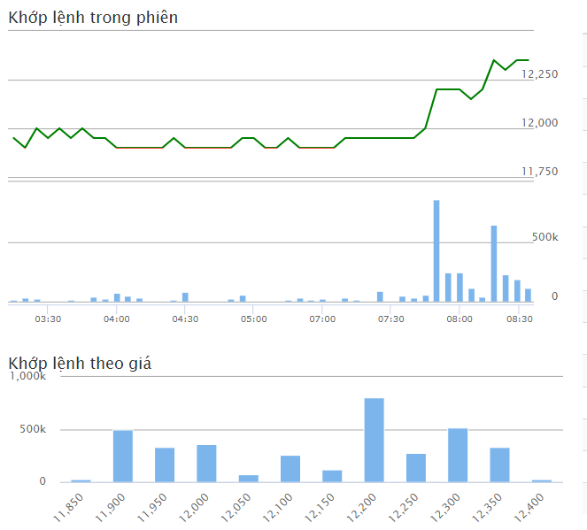
8:45:01 | 12,350450 (3.78%) | 116,100 | 3,634,400 | 3.19%
8:29:39 | 12,350450 (3.78%) | 4,000 | 3,518,300 | 0.11%
8:29:34 | 12,300400 (3.36%) | 1,000 | 3,514,300 | 0.03%
Cashflow:
Trade with large volumn at:
12 -12.25
8:29:32 | 12,350450 (3.78%) | 200 | 3,513,300 | 0.01%
8:29:27 | 12,350450 (3.78%) | 500 | 3,513,100 | 0.01%
8:29:14 | 12,350450 (3.78%) | 500 | 3,512,600 | 0.01%
8:29:14 | 12,350450 (3.78%) | 500 | 3,512,100 | 0.01%
8:29:08 | 12,350450 (3.78%) | 1,000 | 3,511,600 | 0.03%
8:28:40 | 12,350450 (3.78%) | 500 | 3,510,600 | 0.01%
8:28:34 | 12,350450 (3.78%) | 100 | 3,510,100 | 0.00%
8:28:34 | 12,350450 (3.78%) | 100 | 3,510,000 | 0.00%
8:28:34 | 12,350450 (3.78%) | 200 | 3,509,900 | 0.01%
8:28:31 | 12,350450 (3.78%) | 400 | 3,509,700 | 0.01%
8:28:20 | 12,350450 (3.78%) | 400 | 3,509,300 | 0.01%
8:28:20 | 12,350450 (3.78%) | 1,000 | 3,508,900 | 0.03%
8:28:20 | 12,350450 (3.78%) | 900 | 3,507,900 | 0.03%
8:28:17 | 12,350450 (3.78%) | 3,000 | 3,507,000 | 0.09%
8:28:14 | 12,300400 (3.36%) | 1,800 | 3,504,000 | 0.05%
8:28:14 | 12,300400 (3.36%) | 900 | 3,502,200 | 0.03%
8:28:14 | 12,300400 (3.36%) | 800 | 3,501,300 | 0.02%
8:28:07 | 12,300400 (3.36%) | 100 | 3,500,500 | 0.00%
8:28:01 | 12,300400 (3.36%) | 1,000 | 3,500,400 | 0.03%
8:27:59 | 12,350450 (3.78%) | 400 | 3,499,400 | 0.01%
8:27:58 | 12,300400 (3.36%) | 3,100 | 3,499,000 | 0.09%
8:27:58 | 12,300400 (3.36%) | 16,900 | 3,495,900 | 0.48%
8:27:56 | 12,350450 (3.78%) | 700 | 3,479,000 | 0.02%
8:27:56 | 12,350450 (3.78%) | 1,000 | 3,478,300 | 0.03%
8:27:56 | 12,350450 (3.78%) | 300 | 3,477,300 | 0.01%
8:27:50 | 12,350450 (3.78%) | 700 | 3,477,000 | 0.02%
8:27:50 | 12,350450 (3.78%) | 500 | 3,476,300 | 0.01%
8:27:50 | 12,350450 (3.78%) | 1,800 | 3,475,800 | 0.05%
8:27:48 | 12,300400 (3.36%) | 15,800 | 3,474,000 | 0.45%
8:27:45 | 12,350450 (3.78%) | 900 | 3,458,200 | 0.03%
8:27:45 | 12,350450 (3.78%) | 500 | 3,457,300 | 0.01%
8:27:45 | 12,350450 (3.78%) | 1,000 | 3,456,800 | 0.03%
8:27:45 | 12,350450 (3.78%) | 500 | 3,455,800 | 0.01%
8:27:45 | 12,350450 (3.78%) | 300 | 3,455,300 | 0.01%
8:27:45 | 12,350450 (3.78%) | 1,000 | 3,455,000 | 0.03%
8:27:45 | 12,350450 (3.78%) | 2,000 | 3,454,000 | 0.06%
8:27:45 | 12,350450 (3.78%) | 1,900 | 3,452,000 | 0.05%
8:27:43 | 12,350450 (3.78%) | 200 | 3,450,100 | 0.01%
...

26-3
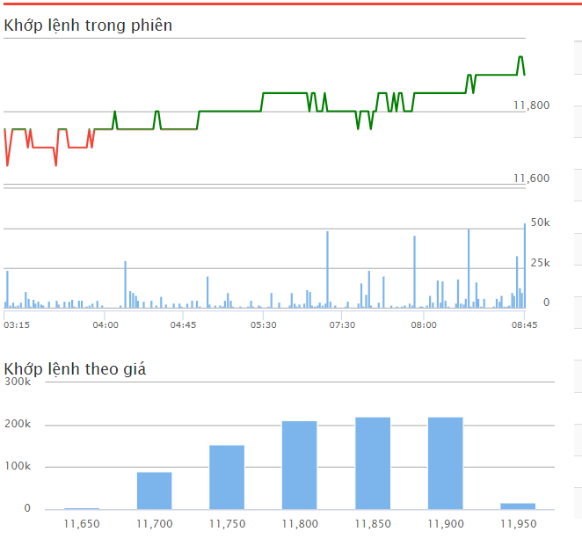
11,900150 (1.28%) | 53,400 | 913,000 | 5.85%
11,950200 (1.7%) | 10,000 | 859,600 | 1.10%
11,950200 (1.7%) | 700 | 849,600 | 0.08%
11,950200 (1.7%) | 3,000 | 848,900 | 0.33%
11,950200 (1.7%) | 1,000 | 845,900 | 0.11%
11,950200 (1.7%) | 300 | 844,900 | 0.03%
11,900150 (1.28%) | 5,000 | 844,600 | 0.55%
11,900150 (1.28%) | 1,000 | 839,600 | 0.11%
11,900150 (1.28%) | 2,000 | 838,600 | 0.22%
11,900150 (1.28%) | 2,000 | 836,600 | 0.22%
Cashflow:
Trade with large volumn at:
11.75
11.8
11.85
11.9
11,900150 (1.28%) | 17,500 | 834,600 | 1.92%
11,900150 (1.28%) | 500 | 817,100 | 0.05%
11,900150 (1.28%) | 100 | 816,600 | 0.01%
11,900150 (1.28%) | 200 | 816,500 | 0.02%
11,900150 (1.28%) | 1,000 | 816,300 | 0.11%
11,900150 (1.28%) | 9,400 | 815,300 | 1.15%
11,900150 (1.28%) | 200 | 805,900 | 0.02%
11,900150 (1.28%) | 200 | 805,700 | 0.02%
11,900150 (1.28%) | 200 | 805,500 | 0.02%
11,900150 (1.28%) | 100 | 805,300 | 0.01%
11,900150 (1.28%) | 500 | 805,200 | 0.06%
11,900150 (1.28%) | 400 | 804,700 | 0.05%
11,900150 (1.28%) | 800 | 804,300 | 0.10%
11,900150 (1.28%) | 1,000 | 803,500 | 0.12%
11,900150 (1.28%) | 400 | 802,500 | 0.05%
11,900150 (1.28%) | 200 | 802,100 | 0.02%
...

25-3
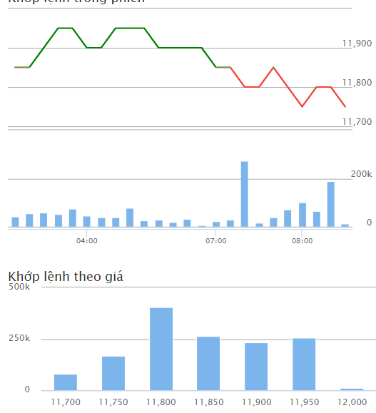
8:45:01 | 11,750-100 (-0.84%) | 12,900 | 1,414,500 | 0.91%
8:29:53 | 11,800-50 (-0.42%) | 500 | 1,401,600 | 0.04%
8:28:27 | 11,800-50 (-0.42%) | 2,000 | 1,401,100 | 0.14%
8:28:27 | 11,800-50 (-0.42%) | 700 | 1,399,100 | 0.05%
8:28:22 | 11,800-50 (-0.42%) | 100 | 1,398,400 | 0.01%
8:28:04 | 11,800-50 (-0.42%) | 1,200 | 1,398,300 | 0.08%
8:27:59 | 11,700-150 (-1.27%) | 4,300 | 1,397,100 | 0.30%
8:27:59 | 11,700-150 (-1.27%) | 2,000 | 1,392,800 | 0.14%
8:27:59 | 11,700-150 (-1.27%) | 200 | 1,390,800 | 0.01%
8:27:59 | 11,700-150 (-1.27%) | 100 | 1,390,600 | 0.01%
Cashflow:
Trade with large volumn at 11.8 <- 11.7
8:27:59 | 11,750-100 (-0.84%) | 200 | 1,390,500 | 0.01%
8:27:59 | 11,750-100 (-0.84%) | 5,000 | 1,390,300 | 0.35%
8:27:59 | 11,750-100 (-0.84%) | 100 | 1,385,300 | 0.01%
8:27:59 | 11,750-100 (-0.84%) | 1,000 | 1,385,200 | 0.07%
8:27:59 | 11,750-100 (-0.84%) | 1,000 | 1,384,200 | 0.07%
8:27:59 | 11,750-100 (-0.84%) | 500 | 1,383,200 | 0.04%
8:27:59 | 11,750-100 (-0.84%) | 5,000 | 1,382,700 | 0.36%
8:27:59 | 11,750-100 (-0.84%) | 600 | 1,377,700 | 0.04%
8:27:58 | 11,800-50 (-0.42%) | 500 | 1,377,100 | 0.04%
8:27:37 | 11,800-50 (-0.42%) | 300 | 1,376,600 | 0.02%
8:27:37 | 11,800-50 (-0.42%) | 1,000 | 1,376,300 | 0.07%
8:27:37 | 11,800-50 (-0.42%) | 5,000 | 1,375,300 | 0.36%
8:27:37 | 11,800-50 (-0.42%) | 2,000 | 1,370,300 | 0.14%
8:27:37 | 11,800-50 (-0.42%) | 4,000 | 1,368,300 | 0.29%
8:27:37 | 11,800-50 (-0.42%) | 700 | 1,364,300 | 0.05%
8:27:37 | 11,800-50 (-0.42%) | 7,000 | 1,363,600 | 0.51%
8:27:35 | 11,750-100 (-0.84%) | 2,000 | 1,356,600 | 0.14%
8:26:04 | 11,750-100 (-0.84%) | 400 | 1,354,600 | 0.03%
8:25:55 | 11,750-100 (-0.84%) | 2,000 | 1,354,200 | 0.14%
8:25:24 | 11,750-100 (-0.84%) | 6,000 | 1,352,200 | 0.43%
8:24:46 | 11,700-150 (-1.27%) | 100 | 1,346,200 | 0.01%
8:24:46 | 11,700-150 (-1.27%) | 100 | 1,346,100 | 0.01%
8:24:46 | 11,700-150 (-1.27%) | 200 | 1,346,000 | 0.01%
8:24:46 | 11,700-150 (-1.27%) | 100 | 1,345,800 | 0.01%
8:24:16 | 11,700-150 (-1.27%) | 100 | 1,345,700 | 0.01%
8:24:16 | 11,700-150 (-1.27%) | 100 | 1,345,600 | 0.01%
8:23:53 | 11,700-150 (-1.27%) | 400 | 1,345,500 | 0.03%
8:23:53 | 11,700-150 (-1.27%) | 200 | 1,345,100 | 0.01%
8:23:53 | 11,700-150 (-1.27%) | 300 | 1,344,900 | 0.02%
8:23:53 | 11,700-150 (-1.27%) | 1,000 | 1,344,600 | 0.07%
...

20-3
...
14:45:03 | 79,40 | 11.7 | 0.1
14:27:04 | 1,20 | 11.7 | 0.1
14:27:02 | 80 | 11.7 | 0.1
14:27:02 | 30 | 11.7 | 0.1
14:27:02 | 50 | 11.7 | 0.1
14:27:01 | 50 | 11.7 | 0.1
14:27:01 | 9,50 | 11.7 | 0.1
14:26:56 | 50 | 11.7 | 0.1
14:26:56 | 1,00 | 11.7 | 0.1
14:26:56 | 50 | 11.7 | 0.1
14:26:56 | 10 | 11.7 | 0.1
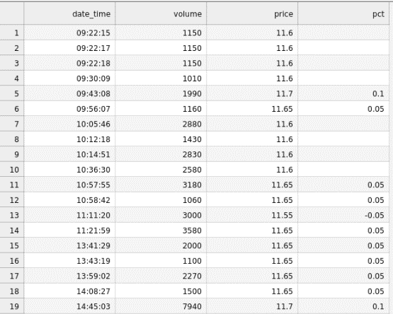
14:26:56 | 50 | 11.7 | 0.1
14:26:56 | 30 | 11.7 | 0.1
14:26:56 | 3,90 | 11.7 | 0.1
14:26:40 | 4,10 | 11.7 | 0.1
14:26:40 | 5,50 | 11.7 | 0.1
14:26:40 | 10 | 11.7 | 0.1
14:26:40 | 30 | 11.7 | 0.1
14:26:27 | 20 | 11.7 | 0.1
14:26:27 | 10 | 11.7 | 0.1
14:26:27 | 70 | 11.7 | 0.1
14:26:07 | 1,00 | 11.7 | 0.1
14:24:35 | 1,10 | 11.7 | 0.1
14:24:30 | 1,00 | 11.7 | 0.1
14:24:09 | 2,00 | 11.65 | 0.05
14:23:56 | 1,00 | 11.7 | 0.1
14:23:26 | 20 | 11.65 | 0.05
14:20:41 | 1,00 | 11.65 | 0.05
14:19:54 | 1,00 | 11.65 | 0.05
14:19:50 | 1,00 | 11.65 | 0.05
14:19:27 | 20 | 11.7 | 0.1
14:19:27 | 20 | 11.7 | 0.1
14:19:27 | 20 | 11.7 | 0.1
14:19:27 | 10 | 11.7 | 0.1
14:19:27 | 3,30 | 11.7 | 0.1
14:19:21 | 10 | 11.7 | 0.1
14:19:02 | 5,00 | 11.7 | 0.1
14:18:54 | 20 | 11.7 | 0.1
14:18:49 | 50 | 11.7 | 0.1
14:18:46 | 5,90 | 11.7 | 0.1
14:18:46 | 4,10 | 11.7 | 0.1
14:18:45 | 1,00 | 11.7 | 0.1
14:18:42 | 1,00 | 11.7 | 0.1
14:18:36 | 6,00 | 11.7 | 0.1
...

16-2



